Evolution
Дальнейшее развитие нашей популярнейшей мебели для персонала Evolution.
Тенденция, набирающая в последнее время обороты, когда в коллекции есть не только мебель для персонала, но и соответствующий ей кабинет, а в перспективе и стойки ресепшн.
В данной серии мы предлагаем новые, демократичные подходы к оснащению кабинета руководителя, когда начальник общается практически на равных с подчиненными, но при этом сохраняется должная субординация.
Кабинет руководителя ЭВОЛЮШН | EVOLUTION |  |  |  | НОВИНКА | 2026-08-07
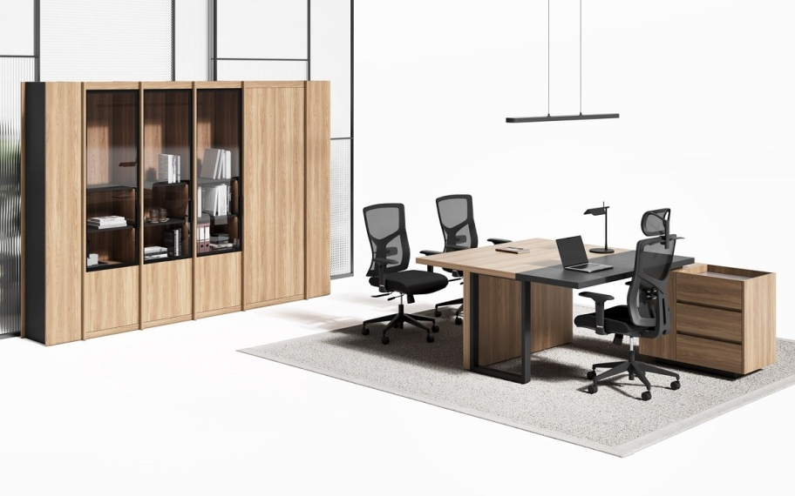
№ | Артикул | Иллюстрация | Наименование | Размер (ДхШхВ), мм | Розничная цена
1 | EVO101/SX.U003 |  | Стол левый (Дуб Честерфилд) | 2000х800х750 | 42,485 ₽
2 | EVO101/DX.U003 |  | Стол правый (Дуб Честерфилд) | 2000х800х750 | 42,485 ₽
3 | EVO102/SX.U003 |  | Стол квадратный с тумбой левый (Дуб Честерфилд ) | 1600х1910х750 | 81,939 ₽
4 | EVO102/DX.U003 | 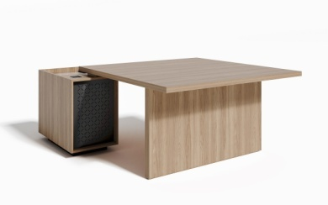 | Стол квадратный с тумбой правый (Дуб Честерфилд ) | 1600х1910х750 | 81,939 ₽
5 | EVO103/SX.U003 |  | Стол квадратный с вставкой и тумбой левый (Дуб Честерфилд ) | 1600х1910х750 | 83,814 ₽
6 | EVO103/DX.U003 |  | Стол квадратный с вставкой и тумбой правый (Дуб Честерфилд ) | 1600х1910х750 | 83,814 ₽
7 | EVO201.U003 |  | Брифинг-приставка (Дуб Честерфилд) | 1000х600х750 | 11,607 ₽
8 | EVO202.U003 |  | Стол совещаний (Дуб Честерфилд) | 1000х800х750 | 17,551 ₽
9 | EVO403.U003 |  | Открытая секция (Дуб Честерфилд ) | 1372х430х2000 | 57,306 ₽
10 | EVO401.U003 |  | Шкаф гардероб (Дуб Честерфилд ) | 718х430х2000 | 25,324 ₽
11 | EVO402.U003 |  | Шкаф со стеклянной дверкой (Дуб Честерфилд ) | 518х430х2000 | 35,357 ₽
12 | EVO404/SX.U003 |  | Завершающая секция с дверкой левая (Дуб Честерфилд ) | 318х430х2000 | 16,088 ₽
13 | EVO404/DX.U003 |  | Завершающая секция с дверкой правая (Дуб Честерфилд ) | 318х430х2000 | 16,088 ₽
14 | EVO301.U003 |  | Тумба на колесах | 390х390х610 | 28,977 ₽
15 | EVO302/DX.U003 |  | Тумба приставная правая | 1300х550х550 | 74,706 ₽
16 | EVO302/SX.U003 |  | Тумба приставная левая | 1300х550х550 | 74,706 ₽
Комплект (Стол руководителя c тумбой, шкаф для документов, гардероб)
Состав комплекта |  |  |  |  | Розничная цена
EVO101SX.U003 (Стол 160), EVO301.U003 (Тумба) EVO401.U003 (Шкаф-гардероб), EVO402.U003(Шкаф со стеклянной дверкой) |  |  |  |  | 132,143 ₽
Толщина столешниц столов 32 мм, толщина деревянных опор 50 мм. Вставка стола EVO103SX/DX - ЛДСП в цв. Антрацит
Шкафы и открытую секцию (EVO401-EVO403) необходимо комплектовать завершающими элементами (EVO404/DX). Середина композиции может набираться из (EVO401-EVO403) до бесконечной длинны.
 |  | Подробнее на сайте: | ЭВОЛЮШН | EVOLUTION

FLASH
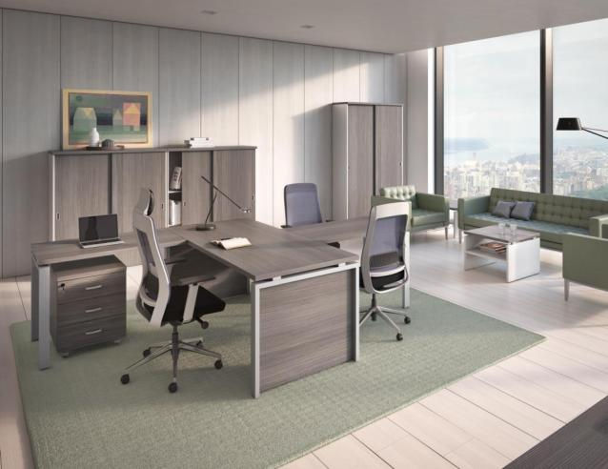
 |  |  |  |  | 2026-08-07
 |  |  |  | Кабинет руководителя
 |  |  |  | ФЛЭШ | FLASH
Дуб 131
(L)
Лиственница
(LS)
Складская программа
№ | Артикул | Иллюстрация | Наименование | Размер (ДхШхВ), мм | Розничная цена
1 | FLS201.L |  | Стол 160 | 1600х800х742 | 42,179 ₽
 | FLS201.LS
2 | FLS200.L |  | Стол 180 | 1800х800х742 | 44,104 ₽
 | FLS200.LS
3 | FLS202.L |  | Брифинг-приставка | 1000х600х742 | 17,105 ₽
 | FLS202.LS
4 | FLS207.L |  | Тумба подкатная 3 ящика | 452х474х595 | 22,252 ₽
 | FLS207.LS
5 | FLS203.L |  | Приставка-греденция | 1200х440х642 | 26,211 ₽
 | FLS203.LS
6 | FLS501.L |  | Стол кофейный | 600х600х457 | 18,111 ₽
 | FLS501.LS
7 | FLS220.L |  | Стол переговоров | 2000х1000х742 | 56,277 ₽
 | FLS220.LS
8 | FLS327/R2.L |  | Шкаф 72 с деревянными дверями | 900х420х707 | 19,264 ₽
 | FLS327/R2.LS
9 | FLS322/R2.L |  | Шкаф 140 с деревянными дверями | 900х420х1411 | 32,884 ₽
 | FLS322/R2.LS
10 | FLS321/R2.L |  | Шкаф h140 со стеклянными дверями | 900х420х1411 | 34,891 ₽
 | FLS321/R2.LS
11 | FLS323/R2.L |  | Шкаф h140 с алюм стеклянными дверями | 900х420х1411 | 47,793 ₽
 | FLS323/R2.LS
12 | FLS328/R2.L |  | Шкаф комбинированный | 900х420х2069 | 48,789 ₽
 | FLS328/R2.LS
13 | FLS331/R2.L |  | Шкаф комбинированный алюм. | 900х420х2069 | 61,691 ₽
 | FLS331/R2.LS
15 | FLS329/R2.L |  | Гардероб 60 с замком | 600х420х2069 | 26,191 ₽
 | FLS329/R2.LS
17 | FLS402/R2.L |  | Шкаф-купе h206 полки/гардероб | 1200х420х2069 | 73,096 ₽
 | FLS402/R2.LS
Программа под заказ
№ | Артикул | Иллюстрация | Наименование | Размер (ДхШхВ), мм | Розничная цена
16 | FLS404/R2.L |  | Шкаф-купе h140 полки | 1200х420х1411 | 62,030 ₽
 | FLS404/R2.LS
14 | FLS332/R2.L |  | Шкаф большие алюминиевые двери | 900х420х2069 | 69,641 ₽
 | FLS332/R2.LS
18 | FLS401/R2.L |  | Шкаф-купе h206 полки | 1200х420х2069 | 75,270 ₽
 | FLS401/R2.LS
Элементы программы под заказ производятся при общей заявке на коллекцию от 600 000 рублей в розничных ценах.

Комплект (Стол руководителя+тумба, шкаф для документов, гардероб)
Состав комплекта |  |  |  |  | Розничная цена
FLS200 (Стол 180), FLS207 (Тумба подкат.3 ящ.), FLS328 (Шкаф комбинированный, стекло без рамки), FLS329 (Гардероб 60 с замком) |  |  |  |  | 141,336 ₽
Цвет столов, тумб, фасадов и топов шкафов: ДУБ 131, Лиственица.
Столешницы столов, топы шкафов и тумб ЛДСП 32 мм.
Внимание! Произошла замена цвета корпусов шкафов с Grey Alum на Серый (R2).
Подробнее на сайте: |  |  | ФЛЭШ | FLASH

T0WER
Честерфилд+Антрацит
Антрацит
(ANT)
Кабинет руководителя ТАУЭР | TOWER |  |  |  |  | 2026-08-07
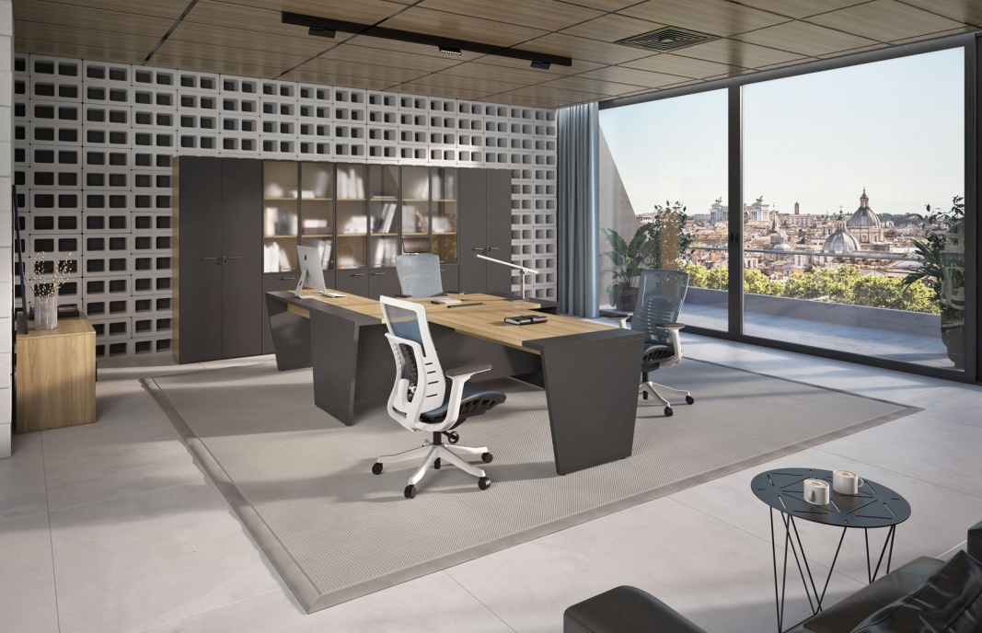 |  | 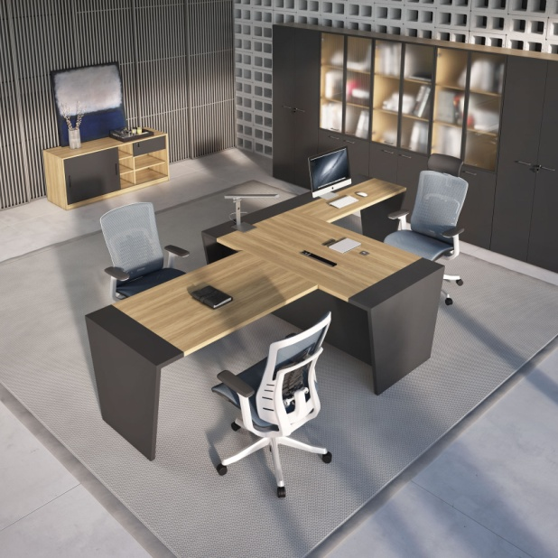
Складская программа
№ | Артикул | Иллюстрация | Наименование | Размер (ДхШхВ), мм | Розничная цена
1 | TAU101.ANT |  | Стол письменный | 1800х900х754 | 60,291 ₽
2 | TAU201DX.ANT |  | Приставка к столу боковая правая | 1200х600х754 | 30,070 ₽
3 | TAU201SX.ANT |  | Приставка к столу боковая левая | 1200х600х754 | 30,070 ₽
4 | TAU601.ANT |  | Брифинг-приставка | 1400х800х754 | 38,028 ₽
5 | TAU701.ANT |  | Элемент стола переговоров 1400 | 1400х1000х772 | 83,491 ₽
6 | TAU301.ANT |  | Тумба мобильная | 450х442х550 | 30,432 ₽
7 | TAU302.ANT |  | Сервисная тумба | 1500х470х650 | 61,129 ₽
8 | TAU401.ANT |  | Шкаф для бумаг со стеклом | 900х450х2056 | 85,798 ₽
9 | TAU402.ANT |  | Гардероб | 900х450х2056 | 49,743 ₽
10 | TAU405.ANT | 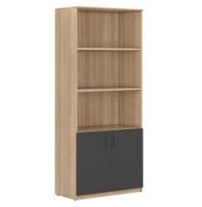 | Стеллаж с малыми дверьми | 900х450х2056 | 45,397 ₽
13 | TAU404.ANT |  | Шкаф низкий | 900х450х742 | 25,456 ₽
Программа под заказ
№ | Артикул | Иллюстрация | Наименование | Размер (ДхШхВ), мм | Розничная цена
12 | TAU403.ANT |  | Шкаф для бумаг | 900х450х2056 | 54,433 ₽

Комплект (Стол письменный+тумба подкатная, шкаф для документов, гардероб)
Состав комплекта |  |  |  |  | Розничная цена
TAU101 (Стол письменный), TAU301 (Тумба подкатная), TAU401 (Шкаф для документов), TAU402 (Гардероб) |  |  |  |  | 226,264 ₽
 | Подробнее на сайте: |  |  | ТАУЭР | TOWER

ARTVISION
 | 2026-08-07 |  |  |  | НОВИНКА
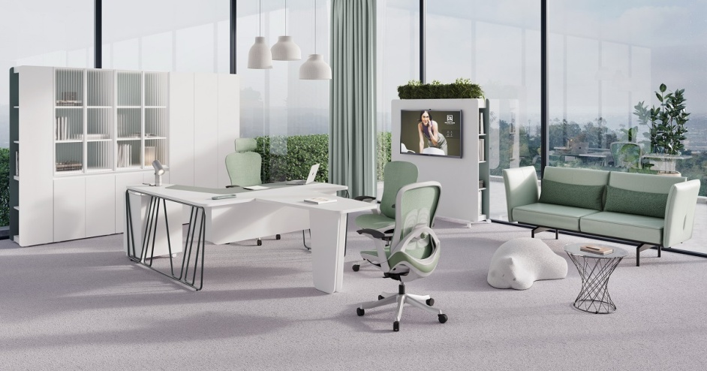 |  |  | 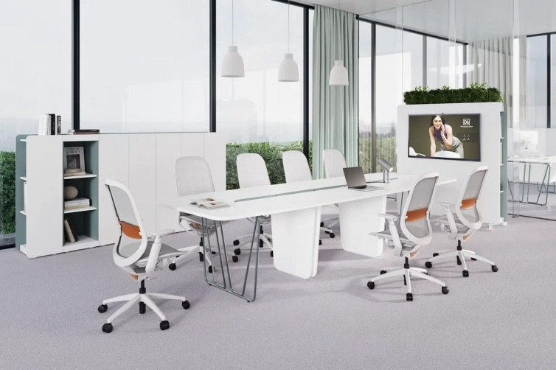
 | Программа под заказ АРТВИЖН | ArtVision белый/зеленый эвкалипт U604
№ | Артикул | Иллюстрация | Наименование | Размер (ДхШхВ), мм | Розничная цена, руб.
1 | ART161SX.U604 | 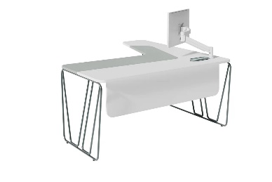 | Стол эргономичный левый | 1650х1650х750 | 121,597 ₽
2 | ART161DX.U604 | 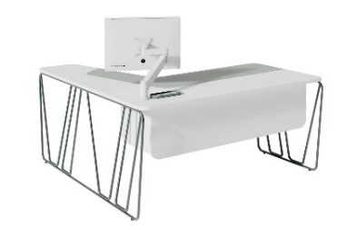 | Стол эргономичный правый | 1650х1650х750 | 121,597 ₽
3 | ART601.U604 |  | Брифинг-приставка | 1000х700х750 | 12,610 ₽
4 | ART701.U604 |  | Стол переговоров | 2400х1100х750 | Цена по запросу
5 | ART702.U604 |  | Стол переговоров | 3400х1100х750 | Цена по запросу
6 | ART204.U604 |  | Тумба подкатная | 437х440х670 | 33,316 ₽
7 | ART401L.U604 |  | Стеллаж торцевой средний левый | 350х414х1267 | 13,324 ₽
8 | ART401R.U604 |  | Стеллаж торцевой средний правый
9 | ART402.U604 |  | Шкаф с двумя полками средний | 700х414х1267 | 26,323 ₽
10 | ART403.U604 | 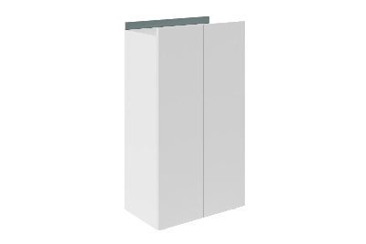 | Шкаф гардероб средний | 700х414х1267 | 26,323 ₽
11 | ART404.U604 |  | Стеллаж средний 390 | 390х414х1267 | 16,649 ₽
12 | ART405.U604 | 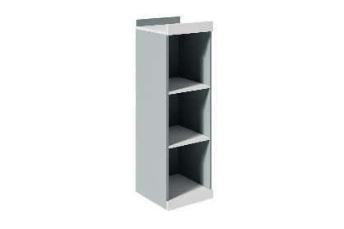 | Стеллаж средний 550 | 550х414х1267 | 20,419 ₽
13 | ART406L.U604 | 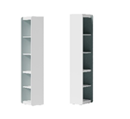 | Стеллаж торцевой высокий левый | 350х414х2017 | 21,077 ₽
14 | ART406R.U604 |  | Стеллаж торцевой высокий правый
15 | ART407.U604 | 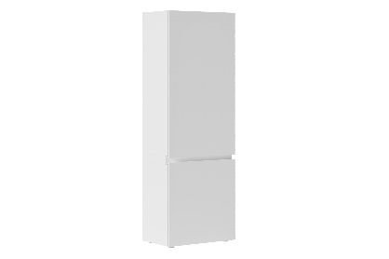 | Шкаф с полками высокий | 700х414х2017 | 41,918 ₽
16 | ART414.U604 |  | Гардероб | 700х414х2017 | 41,027 ₽
17 | ART415.U604 |  | Шкаф для документов со стеклом | 700х414х2017 | 71,794 ₽
18 | ART408.U604 | 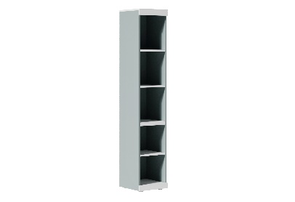 | Стеллаж высокий 390 | 390х414х2017 | 25,885 ₽
19 | ART409.U604 | 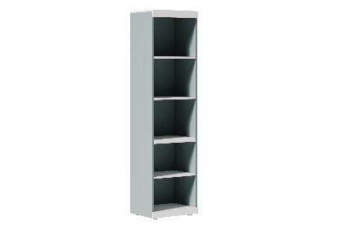 | Стеллаж высокий 550 | 550х414х2017 | 30,524 ₽
20 | ART904.U604 |  | Композиция шкаф средний со стеллажами | 1790x414x1267 | 69,621 ₽
 | ART401L - 1 ШТ ART401R - 1 ШТ ART402 - 1 ШТ ART404 - 1 ШТ
21 | ART905.U604 | 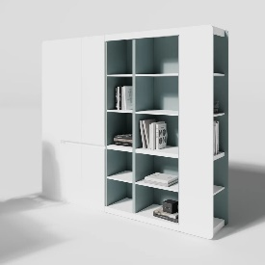 | Композиция шкаф высокий со стеллажами | 2340х414х2017 | 140,481 ₽
 | ART406L - 1 ШТ ART406R - 1 ШТ ART407 - 1 ШТ ART408 - 1 ШТ ART409 - 1 ШТ
22 | ART413.U604 |  | Перегородка мобильная двусторонняя (маркерная доска / навеска ТВ) | 1500х450х1400 | 72,633 ₽

Комплект (Стол письменный+тумба подкатная, шкаф для документов, гардероб)
Состав комплекта |  |  |  |  | Розничная цена
Композиция стол ART161DX -1 ШТ. ART204 - 1 ШТ. ART414 - 1 ШТ. ART415 - 1 ШТ. |  |  |  |  | 267,734 ₽

 |  | Подробности на сайте: | АРТВИЖН | ArtVision
Товар не предназначен для продажи на маркетплейсах

DRIVE
Кабинет руководителя ДРАЙВ | DRIVE |  |  |  |  |  | 2026-08-07
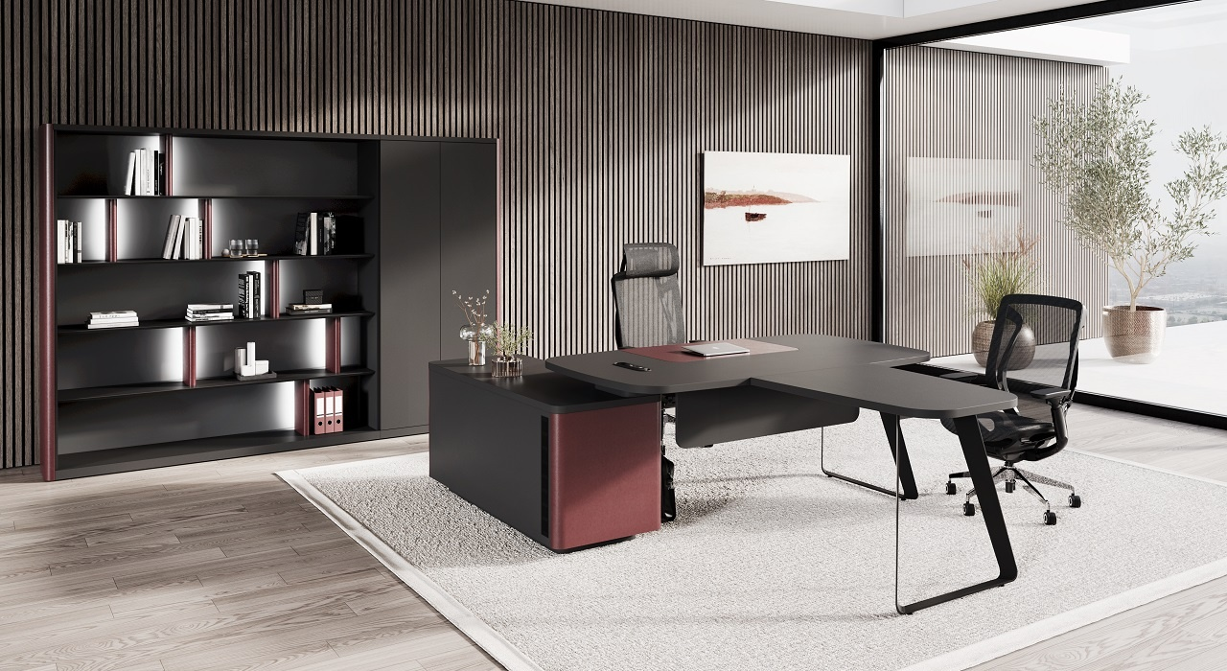
экокожа
Бургунди
Антрацит
(ANT)
экокожа
Муссон
(под заказ)
Складская программа в цв. Антрацит + Бургунди. Изделия с экокожей Муссон изготавливаются под заказ.
№ | Артикул | Иллюстрация | Наименование | Размер (ДхШхВ), мм | Розничная цена
1 | DRV501SX.G3388 | на фото правый стол | Стол с тумбой левой 2000х1700 экокожа Бургунди или Муссон | 2000х1700х750 | 139,523 ₽
2 | DRV501DX.G3388 |  | Стол с тумбой правой 2000х1700 экокожа Бургунди или Муссон
3 | DRV502.ANT |  | Стол рабочий | 1500х900х750 | 61,851 ₽
4 | DRV601.ANT |  | Брифинг (для столов DRV501SX/DX) | 900х700х750 | 37,141 ₽
5 | DRV701.G3388 |  | Стол переговоров (кабель-канал Бургунди) | 2800*1300*750 | 114,721 ₽
 | DRV701.KZMUS |  | Стол переговоров (кабель-канал Муссон)
6 | DRV422.ANT |  | Гардероб | 800х400х2000 | 39,226 ₽
7 | DRV420.G3388 |  | Шкаф с деревянными дверями | 800х400х2000 | 51,454 ₽
 | DRV420.KZMUS
8 | DRV421.G3388 |  | Шкаф со стеклом и подсветкой. Полки - стекло. | 800х400х2000 | 99,209 ₽
 | DRV421.KZMUS
9 | DRV423.G3388 | 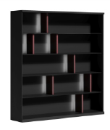 | Стеллаж цв. Бургунди или Муссон | 1800х400х2000 | 129,426 ₽
 | DRV423.KZMUS
10 | DRV419.G3388 |  | Боковина шкафа декоративная 1шт. Бургунди или Муссон. | 400х50х2000 | 24,715 ₽
 | DRV419.KZMUS
11 | DRV406.G3388 |  | Двойной шкаф средний (двери ЛДСП, наполнение полки) | 1700х400х1350 | 101,674 ₽
 | DRV406.KZMUS
12 | DRV407.G3388 |  | Двойной шкаф с подсветкой (фасады: прозрачное стекло в al рамке; ЛДСП). Полки в боковых секциях- стекло. двери менять местами нельзя | 1700х400х1350 | 161,445 ₽
 | DRV407.KZMUS
13 | DRV301.G3388 | 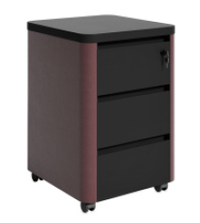 | Тумба мобильная | 450х490х650 | 45,462 ₽
 | DRV301.KZMUS

Состав комплекта |  |  |  |  | Розничная цена
DRV501DX/SX (Стол с тумбой правой или левой 2000х1700), DRV420 (Шкаф с деревянными дверями), DRV422 (Гардероб) |  |  |  |  | 230,203 ₽

Подробнее на нашем сайте: |  |  | ДРАЙВ | DRIVE
Товар не предназначен для продажи на маркетплейсах

PORTO
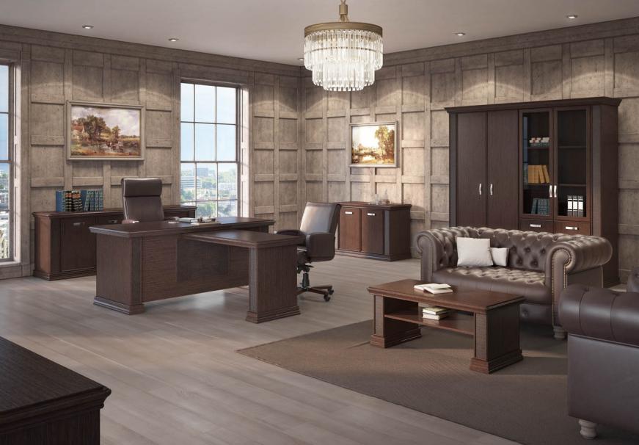

 |  |  |  | ПОРТО | PORTO

ВЕНГЕ ЦАВО
(U2108)
 |  |  |  |  | 2026-08-07
Складская программа
№ | Артикул | Иллюстрация | Наименование | Размер (ДхШхВ), мм | Розничная цена
1 | PRT201.U2108 |  | Стол руководителя 160 | 1600х800х780 | 76,899 ₽

2 | PRT200.U2108 |  | Стол руководителя 180 | 1800х800х780 | 80,377 ₽

3 | PRT106.U2108 |  | Тумба подвесная 4 ящика (к столам 160 и 180 см) | 450х525х675 | 44,268 ₽

4 | PRT107.U2108 |  | Тумба подвесная 3 ящика (к столам 160 и 180 см, ресепшн и боковой приставке) | 450х477х516 | 33,847 ₽

5 | PRT202.U2108 |  | Брифинг-приставка (к ней подходит только тумба PRT107) | 1200х600х720 | 38,036 ₽

6 | PRT302.U2108 |  | Греденция малая | 1217х498х800 | 65,577 ₽

7 | PRT206.U2108 |  | Стол кофейный | 1200х600х500 | 49,646 ₽

8 | PRT208.U2108 |  | Стол переговоров | 2100х950х780 | 93,717 ₽

9 | PRT401.U2108 |  | Гардероб | 1240х515х2148 | 128,244 ₽

10 | PRT403.U2108 |  | Шкаф комбинированный | 1240х515х2148 | 148,073 ₽

11 | PRT901.U2108 |  | Шкаф с полками и гардероб | 2147х515х2148 | 197,757 ₽

12 | PRT902.U2108 |  | Шкаф комбинированный и гардероб | 2147х515х2148 | 217,977 ₽

13 | PRT903.U2108 |  | Двойной комбинированный шкаф | 2147х515х2148 | 236,103 ₽

Программа под заказ
№ | Артикул | Иллюстрация | Наименование | Размер (ДхШхВ), мм | Розничная цена
14 | PRT301.U2108 |  | Греденция | 2124х498х800 | 106,716 ₽

15 | PRT303.U2108 |  | Панель греденции | 1965х65х979 | 107,449 ₽

16 | PRT404.U2108 |  | Шкаф с деревянными дверями | 1240х515х2148 | 128,156 ₽

17 | PRT601.U2108 |  | Reseption (подвесную тумбу на 4 ящика не смонтировать) | 1790х876х1150 | 117,722 ₽

18 | PRT602.U2108 |  | Reseption (подвесная тумба на 3 ящика) | 1790х876х1150 | 162,608 ₽

19 | PRT802.U2108 |  | Столешница угловая | 980х980х60 | 18,061 ₽

20 | PRT803.U2108 |  | Одноместная средняя столешница | 870х800х697 | 19,939 ₽

21 | PRT804.U2108 |  | Двухместная средняя столешница | 1740х800х697 | 32,300 ₽

22 | PRT801.U2108 |  | Опора модульного стола | 715х166х755 | 24,202 ₽

23 | PRT805DX.U2108 |  | Двухместный конечный элемент правый | 1740x800x780 | 59,818 ₽

24 | PRT805SX.U2108 |  | Двухместный конечный элемент левый | 1740x800x780 | 59,818 ₽

Комплект (Стол письменный+тумба подкатная, шкаф для документов, гардероб)
Состав комплекта |  |  |  |  | Розничная цена
PRT200 (Стол руководителя 180), PRT106 (Тумба подвесная 4 ящика), PRT403 (Шкаф комбинированный) |  |  |  |  | 272,718 ₽
 |  | Подробности на сайте: | ПОРТО | PORTO
Элементы коллекций, в цвете "Орех Классик", "Дуб 131", Rover Cafe, имеющиеся в наличии продаются со скидкой.

FRANKLIN DM Light
 |  |  |  |  | 2026-08-07
Кабинет руководителя ФРАНКЛИН ДМ ЛАЙТ | Franklin DM LIGHT
 |  |  | 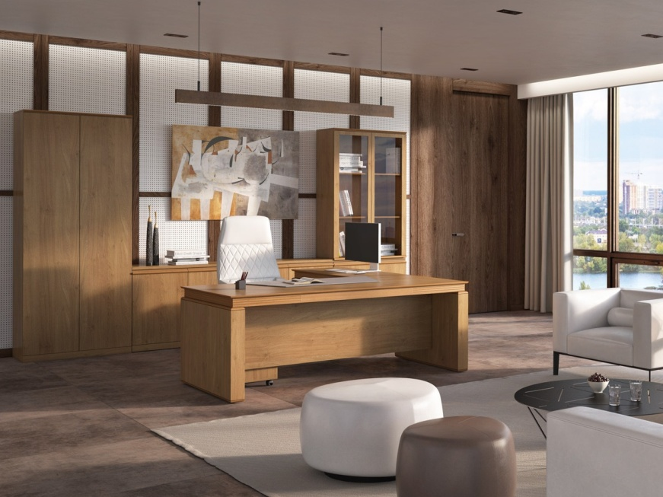
массив + ЛДСП
"Дуб Термо"
H1199
массив+ ЛДСП
"Дуб Кендал"
H3398
Складская программа
№ | Артикул | Иллюстрация | Наименование | Размер (ДхШхВ), мм | Розничная цена
1 | FRAN104.H1199 FRAN104.H3398 |  | Стол прямой 1,8м столешница без бювара | 1800х900х750 | 101,779 ₽
2 | FRAN104MUS.H1199 FRAN104MUS.H3398 |  | Стол прямой 1,8м с накладным кожаным бюваром в цв.: Musson, Чёрный, Green Verdino | 1800х900х750 | 108,695 ₽
 | FRAN104BL.H1199 FRAN104BL.H3398
 | FRAN104GR.H1199 FRAN104GR.H3398
3 | FRAN105.H1199 FRAN105.H3398 |  | Стол прямой 2м без бювара | 2000х1000х750 | 114,895 ₽
4 | FRAN105MUS.H1199 FRAN105MUS.H3398 |  | Стол прямой 2м с накладным кожаным бюваром в цв.: Musson, Чёрный, Green Verdino | 2000х1000х750 | 121,811 ₽
 | FRAN105BL.H1199 FRAN105BL.H3398
 | FRAN105GR.H1199 FRAN105GR.H3398
5 | FRAN300.H1199 FRAN300.H3398 |  | Приставка универсальная | 1000х540х750 | 48,745 ₽
6 | FRAN605.H1199 FRAN605.H3398 |  | Брифинг прямой | 1300х840х750 | 60,286 ₽
7 | FRAN201.H1199 FRAN201.H3398 |  | Тумба подкатная | 450х500х610 | 26,202 ₽
8 | FRAN202.H1199 FRAN202.H3398 |  | Тумба сервисная | 1350х560х610 | 56,629 ₽
9 | FRAN503.H1199 FRAN503.H3398 |  | Шкаф низкий | 900х420х787 | 31,896 ₽
10 | FRAN502.H1199 FRAN502.H3398 |  | Шкаф с полками высокие двери (Шкаф для документов) | 900х420х2045 | 64,168 ₽
11 | FRAN505.H1199 FRAN505.H3398 |  | Гардероб | 900х420х2045 | 61,939 ₽
12 | FRAN501.H1199 FRAN501.H3398 |  | Шкаф комбинированный | 900х420х2045 | 77,598 ₽
13 | FRAN504L.H1199 FRAN504L.H3398 |  | Шкаф с полками узкий с левой дверью (петли слева) | 450х420х2045 | 39,371 ₽
14 | FRAN504R.H1199 FRAN504R.H3398 |  | Шкаф с полками узкий с правой дверью (петли справа)
15 | FRAN701.H1199 FRAN701.H3398 |  | Стол переговоров 2340 | 2340х1240х750 | 134,198 ₽
Услуга врезки кабельканала или блока розеток в столешницу стола руководителя или стола переговоров (за 1 шт. без стоимости блока) |  |  |  | 10,000 ₽

Программа под заказ
16 | FRAN103.H1199 FRAN103.H3398 |  | Стол прямой 1,6м столешница без бювара | 1600х800х750 | 92,038 ₽
17 | FRAN103MUS.H1199 FRAN103MUS.H3398 |  | Стол прямой 1,6м с накладным кожаным бюваром в цв.: Musson, Чёрный, Green Verdino | 1600х800х750 | 98,954 ₽
 | FRAN103BL.H1199 FRAN103BL.H3398
 | FRAN103GR.H1199 FRAN103GR.H3398
18 | FRAN106.H1199 FRAN106.H3398 |  | Стол прямой 2,2м без бювара | 2200*1000*750 | 122,820 ₽
19 | FRAN106MUS.H1199 FRAN106MUS.H3398 |  | Стол прямой 2,2м с кожаным бюваром в цв.: Musson, Чёрный, Green Verdino | 2200*1000*750 | 129,736 ₽
 | FRAN106BL.H1199 FRAN106BL.H3398
 | FRAN106GR.H1199 FRAN106GR.H3398

Кабинет Franklin DM в цвете "Дуб Термо" с элементами из массива: карнизы шкафов, ручки фасадов, кромки столов, накладки на опоры - массив бука; плоские поверхности изготовлены из высококачественной ЛДСП производства Egger. Высокие шкафы изготавливаются без замков.
Подробнее о кабинете на нашем сайте |  |  | ФРАНКЛИН ДМ ЛАЙТ | Franklin DM LIGHT

Комплект (Стол руководителя+тумба подкатная, шкаф для документов, гардероб)
Состав комплекта |  |  |  |  | Розничная цена
FRAN104MUS (Стол прямой 1,8 м+накладной бювар), FRAN201 (Тумба подкатная 3 ящ.), FRAN501 (Шкаф комбинированный со стеклом), FRAN505 (Гардероб) |  |  |  |  | 295,475 ₽

AURUS
Кабинет руководителя АУРУС | AURUS |  |  |  |  |  | 2026-08-07
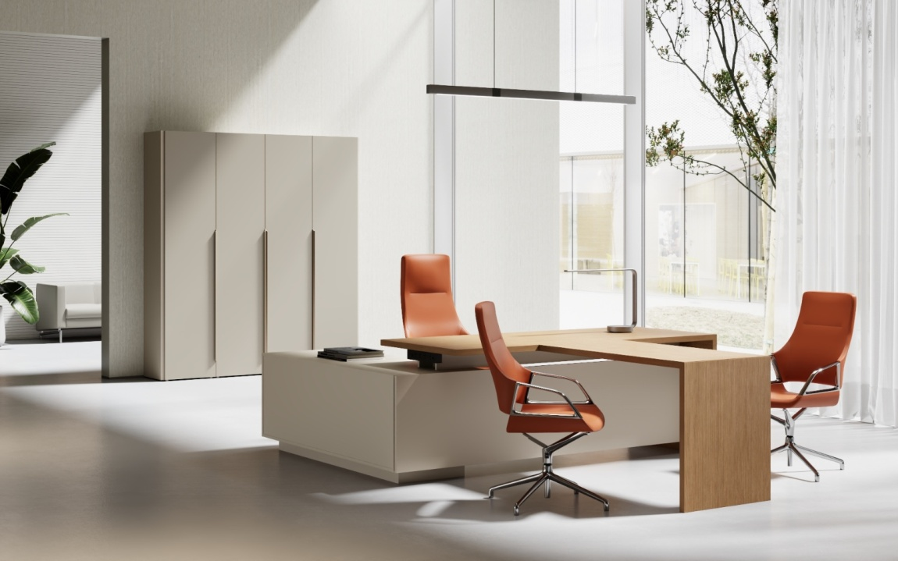 |  |  | 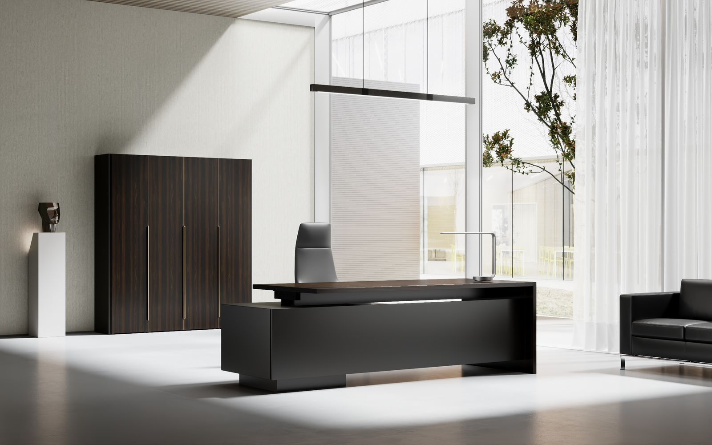
Кофейный орех
TA29YA
Серый TA102
Жженый дуб
TA28YA
Черный ТА12
Складская программа
№ | Артикул | Наименование | Иллюстрация | Размер, мм | Цвет и описание | Цена розница
1 | AU1808/V29.U727 | Стол с короткой тумбой (универсальный) 1,8м. | на фото правый стол(R) | 1800*800*750 | Столешница, опоры, фасады ящиков из шпона: Жженый дуб ТА28YA или Кофейный орех TA29YA. Остальные элементы из ламинированной плиты. Толщина столешницы и опоры 35мм в стандартную комплектацию входит блок розеток : 3 EURO розетки, 2шт.USB, 2шт.RJ45, с выключателем провод 1.8м | 137,700 ₽
 | AU1808/V29.U999
2 | AU2018/V29.U727 | Стол с длинной тумбой (универсальный) 2,0м. | на фото правый стол(R) | 2000*1800*750 | Столешница, опоры, фасады ящиков из шпона: Жженый дуб ТА28YA или Кофейный орех TA29YA. Остальные элементы из ламинированной плиты. Толщина столешницы и опоры 35мм в стандартную комплектацию входит блок розеток : 3 EURO розетки, 2шт.USB, 2шт.RJ45, с выключателем провод 1.8м. | 173,400 ₽
 | AU2018/V28.U999
3 | AU2218/V29.U727 | Стол с длинной тумбой (универсальный) 2,2м. | на фото правый стол(R) | 2200*1800*750 | Столешница, опоры, фасады ящиков из шпона: Жженый дуб ТА28YA или Кофейный орех TA29YA. Остальные элементы из ламинированной плиты. Толщина столешницы и опоры 35мм в стандартную комплектацию входит блок розеток : 3 EURO розетки, 2шт.USB, 2шт.RJ45, с выключателем провод 1.8м. | 191,760 ₽
 | AU2218/V28.U999
4 | AU1206.TA29YA | Брифинг-приставка |  | 1200*600*750 | Столешница и опора, из шпона: Жженый дуб ТА28YA или Кофейный орех TA29YA. Толщина столешницы и опоры 35мм | 36,747 ₽
 | AU1206.TA28YA
5 | AU4520/L7BR/S/L.U727 | Шкаф 1 дверный для документов левый/правый (двери ЛДСП) |  | 450*420*2050 | СЕРЫЙ КАМЕНЬ Все элементы шкафа ЛДСП. Профиль-ручка оригинальной формы в цвете бронза. | 30,006
 | AU4520/L7BR/S/R.U727
 | AU4520/L9BL/S/L.U999 |  |  |  | Черный U999 Все элементы шкафа ЛДСП. Профиль-ручка в черном цвете. Фасад - премиальная ЛДСП EGGER. | 35,902 ₽
 | AU4520/L9BL/S/R.U999
6 | AU4520/V29BR/S/L.U727 | Шкаф 1 дверный для документов левый/правый (двери шпон) |  | 450*420*2050 | TA29YA Фасад шкафа - шпон в тонировке Кофейный орех. Остальные элементы - ЛДСП в цв. Серый Камень. Ручка в цвете бронза. | 47,451 ₽
 | AU4520/V29BR/S/R.U727
 | AU4520/V28BL/S/L.U999 |  |  |  | TA28YA Фасад шкафа - шпон в тонировке Жженый дуб. Остальные элементы - ЛДСП в черном цвете. Профиль-ручка в черном цвете. | 51,404 ₽
 | AU4520/V28BL/S/R.U999
7 | AU4520/GBR/S/L.U727 | Шкаф 1 дверный для документов левый/правый (двери стекло) |  | 450*420*2050 | GLASS BRONZE Фасад шкафа - тонированное стекло в цв бронза. Остальные элементы - ЛДСП в цв. Серый Камень. Рамка и интегрированная в неё ручка в цв.бронза. | 53,075 ₽
 | AU4520/GBR/S/R.U727
 | AU4520/GBL/S/L.U999 |  |  |  | GLASS BLACK Фасад шкафа - темное тонированное стекло в рамке. Остальные элементы - ЛДСП в черном цвете. Рамка и интегрированная в неё ручка в черном цвете.
 | AU4520/GBL/S/R.U999
8 | AU0920/L7BR/S.U727 | Шкаф 2-х дверный для документов (двери ЛДСП) |  | 900*420*2050 | СЕРЫЙ КАМЕНЬ Все элементы шкафа ЛДСП. Профиль-ручки - в цвете бронза. | 49,567 ₽
 | AU0920/L9BL/S.U999 |  |  |  | Черный U999 Все элементы шкафа ЛДСП. Профиль-ручки - в черном цвете. Фасады - премиальная ЛДСП EGGER | 59,181 ₽
9 | AU0920/L7BR/W.U727 | Шкаф 2-х дверный гардероб (двери ЛДСП) |  | 900*420*2050 | СЕРЫЙ КАМЕНЬ Все элементы шкафа ЛДСП. Профиль-ручки - в цвете бронза. | 44,669 ₽
 | AU0920/L9BL/W.U999 |  |  |  | Черный U999 Все элементы шкафа ЛДСП. Профиль-ручки - в черном цвете. Фасады - премиальная ЛДСП EGGER | 53,024 ₽
10 | AU0920/V29BR/S.U727 | Шкаф 2-х дверный для документов (двери шпон) |  | 900*420*2050 | TA29YA Фасады шкафа - шпон в тонировке Кофейный орех. Остальные элементы - ЛДСП в цв. Серый Камень. Профиль-ручки в цв.бронза. | 85,001 ₽
 | AU0920/V28BL/S.U999 |  |  |  | TA28YA Фасады шкафа - шпон в тонировке Жженый дуб. Остальные элементы - ЛДСП в черном цвете. Профиль-ручки в черном цвете. | 90,729 ₽
11 | AU0920/V29BR/W.U727 | Шкаф 2-х дверный гардероб (двери шпон) |  | 900*420*2050 | TA29YA Фасады шкафа - шпон в тонировке Кофейный орех. Остальные элементы - ЛДСП в цв. Серый Камень. Профиль-ручки в цвете бронза. | 87,672 ₽
 | AU0920/V28BL/W.U999 |  |  |  | TA28YA Фасады шкафа - шпон в тонировке Жженый дуб. Остальные элементы - ЛДСП в черном цвете. Профиль-ручки в черном цвете. | 87,672 ₽
12 | AU0920/GBR/S.U727 | Шкаф 2-х дверный для документов (двери cтекло) |  | 900*420*2050 | GLASS BRONZE Фасады шкафа - тонированное стекло в цв бронза. Остальные элементы - ЛДСП в цв. Серый Камень. Рамки и интегрированные в них ручки в цв.бронза. | 93,581 ₽
 | AU0920/GBL/S.U999 |  |  |  | GLASS BLACK Фасады шкафа - темное тонированное стекло в рамке. Остальные элементы - ЛДСП в черном цвете. Рамки и интегрированные в них ручки в черном цвете. | 99,311 ₽
13 | AU1820/L7BR/S.U727 | Шкаф 4-х дверный для документов (двери ЛДСП) | 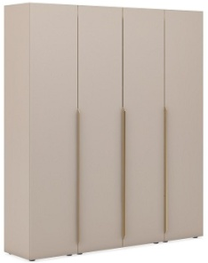 | 1800*420*2050 | Все элементы шкафа ЛДСП. Профиль-ручки оригинальной формы, 4 двери. AD1820L-S.U727, AD1820L-W.U727 - цвет ЛДСП: Серый камень, ручки бронза. AD1820L-S.U727, AD1820L-W.U 999 - Цвет ЛДСП: черный, ручки - черные. | 117,196 ₽
 | AU1820/L9BL/S.U999 |  |  |  |  | 121,287 ₽
14 | AU1820/L7BR/W.U727 | Шкаф 4-х дверный, гардероб в центре (двери ЛДСП) |  |  |  | 117,196 ₽
 | AU1820/L9BL/W.U999 |  |  |  |  | 121,287 ₽
15 | AU1820/GBR/S.U727 | Шкаф с 4-мя стеклянными дверями | 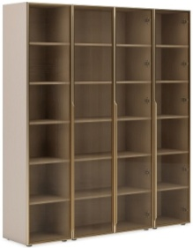 | 1800*420*2050 | Все элементы корпуса шкафа ЛДСП. Интегрированные в рамку ручки, 4 двери. Двери - тонированное стекло в алюминиевой раме. AD1820G-S.U727 - бронзовое стекло в бронзовой рамке. AD1820G-S.U999 - темное тонированное стекло в черной рамке. | 198,927 ₽
 | AU1820/GBL/S.U999 |  |  |  |  | 201,134 ₽
16 | AU1820/V29BR/GBR/S.U727 | Шкаф комбинированный для документов 4-х дверный (шпон/стекло) | 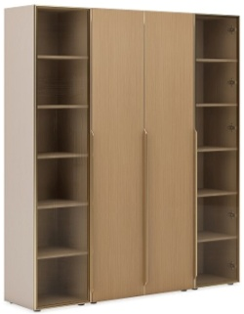 | 1800*420*2050 | Глухие фасады шкафа - шпон. Крайние фасады - тонированное стекло в алюм. рамке. Остальные элементы - ЛДСП. Интегрированные в рамку ручки на стеклянных фасадах в цвет рамки. У шкафа для документов при сборке шпонированные и стеклянные фасады можно поменять местами. AD1820VG-S.U727, AD1820VG-W.U727 - бронзовое стекло в бронзовой рамке. Корпус ЛДСП - Серый камень. AD1820VG-S.U999, AD1820VG-W.U999 - темное тонированное стекло в черной рамке. Корпус ЛДСП - черный. | 193,821 ₽
 | AU1820/V28BL/GBL/S.U999
17 | AU1820/V29BR/GBR/W.U727 | Шкаф комбинированный 4-х дверный, гардероб в центре (шпон/стекло)
 | AU1820/V28BL/GBL/W.U999
18 | AU1820/L7BR/GBR/S.U727 | Шкаф комбинированный для документов 4-х дверный (ЛДСП/стекло) | 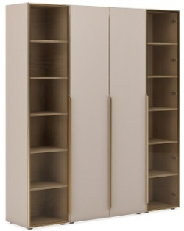 | 1800*420*2050 | Глухие фасады и каркас шкафа - ЛДСП. Крайние фасады - тонированное стекло в алюм. рамке. Остальные элементы - ЛДСП. Интегрированные в рамку ручки на стеклянных фасадах в цвет рамки. У шкафа для документов при сборке глухие и стеклянные фасады можно поменять местами. AD1820LG-S.U727, AD1820LG-W.U727 бронзовое стекло в бронзовой рамке. Корпус и глухие фасады - ЛДСП Серый камень. AD1820LG-S.U999, AD1820LG-W.U999 темное тонированное стекло в черной рамке. Корпус и глухие фасады - ЛДСП черного цвета. | 182,286 ₽
 | AU1820/L9BL/GBL/S.U999
19 | AU1820/L7BR/GBR/W.U727 | Шкаф комбинированный 4-х дверный, гардероб в центре (ЛДСП/стекло)
 | AU1820/L9BL/GBL/W.U999
20 | AU1820/V29BR/S.U727 | Шкаф 4-х дверный для документов (двери шпон) | 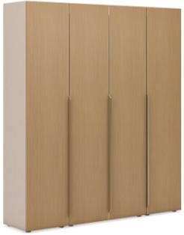 | 1800*420*2050 | Фасады шкафа шпон. Остальные элементы - ЛДСП. Ручки оригинальной формы. AD1820V-S.U727, AD1820V-W.U727 бронзовые ручки. Корпус ЛДСП - Серый камень. AD1820V-S.U999, AD1820V-W.U999 черные ручки. Корпус ЛДСП - черный. | 199,547 ₽
 | AU1820/V28BL/S.U999
21 | AU1820/V29BR/W.U727 | Шкаф 4-х дверный, гардероб в центре (двери шпон)
 | AU1820/V28BL/W.U999
22 | AU0420.TA29YA AU0420.TA28YA | Комплект шпонированных боковин |  | 420*25*2020 | Шпон, цена за 2 шт. Кофейный орех TA29YA, Жженый дуб TA28YA | 37,909 ₽
23 | AU1212A/V28.U999 AU1212A/V29.U727 | Крайний сектор стола переговоров модуль A |  | 1200*1200*750 | Толщина столешниц и опор 35мм в стандартную комплектацию входит блок розеток : 3 EURO розетки, и 2 RJ45, провод 2.5м. 1. Столешница - шпон: Жженый дуб ТА28YA или Кофейный орех TA29YA. 2. Остальные поверхности - ЛДСП. | 77,020 ₽
24 | AU1212B/V28.U999 AU1212B/V29.U727 | Серединный сектор стола переговоров модуль B |  | 1200*1200*750 | Толщина столешниц и опор 35мм в стандартную комплектацию входит блок розеток : 3 EURO розетки, 2 и 2 RJ45, провод 2.5м Для стола 3,6 м(А+В+А) 1. Столешница - шпон: Жженый дуб ТА28YA или Кофейный орех TA29YA. 2. Остальные поверхности - ЛДСП. | 73,473 ₽
25 | AU1212C/V28.U999 AU1212С/V29.U727 | Серединный сектор стола переговоров модуль C |  | 1200*1200*750 | Толщина столешниц и опор 35мм в стандартную комплектацию входит блок розеток : 3 EURO розетки, 2 и 2 RJ45, провод 2.5м Для стола 4,8 м(А+В+С+А) Для стола 6 м(А+В+2С+А) 1. Столешница - шпон: Жженый дуб ТА28YA или Кофейный орех TA29YA. 2. Остальные поверхности - ЛДСП. | 77,627 ₽
26 | AU1212/V28.U999 AU1212/V29.U727 | Стол квадратный | 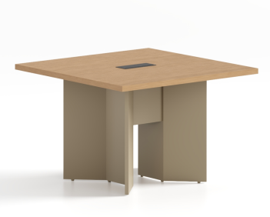 | 1200*1200*750 | Толщина столешниц и опор 35мм в стандартную комплектацию входит блок розеток : 3 EURO розетки, 2 и 2 RJ45, провод 2.5м 1. Столешница - шпон: Жженый дуб ТА28YA или Кофейный орех TA29YA. 2. Остальные поверхности - ЛДСП. | 77,025 ₽
27 | AU2412/V29.U727 AU2412/V28.U999 | Стол переговоров 2400 |  | 2400*1200*750 | Толщина столешниц и опор 35мм в стандартную комплектацию входит 2 блока розеток : 3 EURO розетки, 2 и 2 RJ45, провод 2.5м 1. Столешница - шпон: Жженый дуб ТА28YA или Кофейный орех TA29YA. 2. Остальные поверхности - ЛДСП. | 146,530 ₽
28 | AU0907/V29.U727 AU0907/V28.U999 | Низкий шкаф (греденция) с 2-мя дверками |  | 900*420*700 | Верхний топ - шпон: Жженый дуб ТА28YA или Кофейный орех TA29YA. Боковины, Фасады и вн. наполнение шкафа ЛДСП AU0907/V29.U727 - cерый камень. AU0907/V28.U999 - черный. | 35,172 ₽
28 | AU1807/V29.U727 AU1807/V28.U999 | Низкий шкаф (греденция) с 4-мя дверками |  | 1800*420*700 | Верхний топ - шпон: Жженый дуб ТА28YA или Кофейный орех TA29YA. Боковины, Фасады и вн. наполнение шкафа ЛДСП AU1807/V29.U727 - cерый камень. AU1807/V28.U999 - черный. | 69,660 ₽
Нескладская программа
29 | AU1608/V29.U727 AU1608/V28.U999 | Стол с короткой тумбой (универсальный) 1,6м. | на фото правый стол(R) | 1600*800*750 | Столешница, опоры, фасады ящиков из шпона: Жженый дуб ТА28YA или Кофейный орех TA29YA. Остальные элементы из ламинированной плиты. Толщина столешницы и опоры 35мм в стандартную комплектацию входит блок розеток : 3 EURO розетки, 2шт.USB, 2шт.RJ45, с выключателем провод 1.8м | 122,400 ₽
30 | AU2008/V29.U727 AU2008/V28.U999 | Стол с короткой тумбой (универсальный) 2,0м. |  | 2000*800*750 | Толщина столешницы и опоры 35мм в стандартную комплектацию входит блок розеток : 3 EURO розетки, 2шт.USB, 2шт.RJ45, с выключателем провод 1.8м. Столешница, опоры, фасады ящиков из шпона. Остальные элементы из ламинированной плиты. | 147,900 ₽
31 | AU1818/V29.U727 AU1818/V28.U999 | Стол с длиной тумбой (универсальный) 1,8м. |  | 1800*1800*750 | Толщина столешницы и опоры 35мм в стандартную комплектацию входит блок розеток : 3 EURO розетки, 2шт.USB, 2шт.RJ45, с выключателем провод 1.8м Столешница, опоры, фасады ящиков из шпона. Остальные элементы из ламинированной плиты. | 153,000 ₽
Однодверные шкафы правые - петли двери - справа (клиент перед шкафом). У левых однодверных шкафов петли двери слева (клиент перед шкафом)
Комплект (Стол руководителя, шкаф 4х дверный с гардеробом)
Состав комплекта |  |  |  |  |  | Розничная цена
Стол с короткой тумбой (универсальный) 1,8м., AU1808/V29.U727, Шкаф комбинированный 4-х дверный, гардероб в центре (ЛДСП/стекло) 1800*420*2050 AU1820/L7BR/GBR/W.U727 или AU1820/L9BL/GBL/W.U999, AU1808/V29.U999 |  |  |  |  |  | 319,986 ₽
Универсальные столы могут быть с правым или левыми расположением тумбы, которое определяется при сборке.
Товар не предназначен для продажи на маркетплейсах
 | Подробнее на сайте: |  | АУРУС | AURUS

ANTEY
Панель стола
и отделка
столешницы -
экокожа Муссон
(KZMUS)
Панель стола
и отделка
столешницы -
экокожа Бургунди
(KZBUR)-под заказ
 | 2026-08-07
 |  | 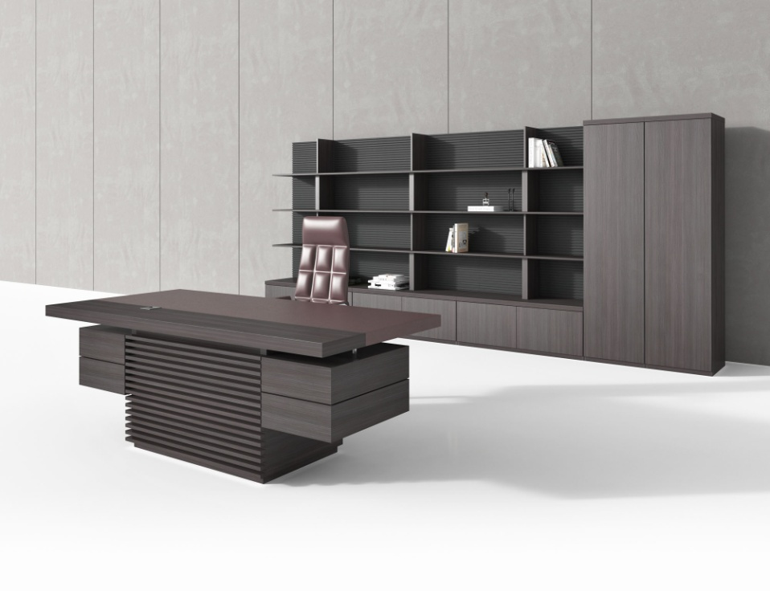
Кабинет руководителя АНТЕЙ | ANTEY
ЛДСП
Металлик
Арт
Эмаль
Renner
(Италия)
Внимание! Стол руководителя оборудован лючком кабель-канала с правой стороны.
Складская программа
№ | Артикул | Иллюстрация | Наименование | Размер (ДхШхВ), мм | Розничная цена
1 | AN107.KZMUS | 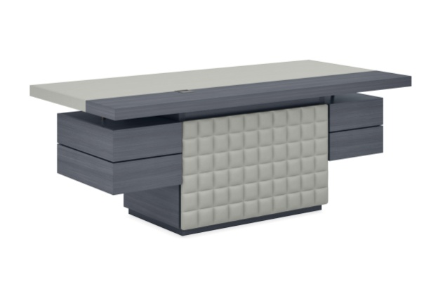 | ANTEY Стол руководителя с кожаной панелью и вставкой в цв. Муссон | 1850*950*760 | 130,000 ₽
2 | AN101.KZMUS |  |  | 2000*950*760 | 151,668 ₽
3 | AN201.H3190 | 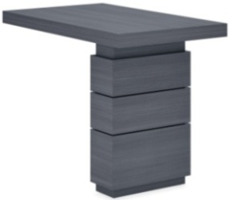 | ANTEY Брифинг-приставка | 1000*600*760 | 51,712 ₽
4 | AN202.KZMUS | 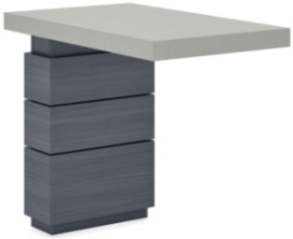 | ANTEY Боковая приставка со столешницей с кожаной отделкой в цв. Муссон | 900*540*760 | 45,909 ₽
5 | AN701.H3190 |  | ANTEY Стол переговоров | 2200*1100*760 | 167,489 ₽
6 | AN501.H3190 |  | ANTEY Стеновая панель фрезеровка, - квадраты | 1200*370*1550 | 89,850 ₽
7 | AN301.H3190 |  | ANTEY Тумба под стеновую панель (используется только в комплектации со стеновой панелью) | 1200*485*450 | 35,272 ₽
8 | AN401.H3190 |  | ANTEY Шкаф с полками | 550*485*2000 | 50,840 ₽
9 | AN402.H3190 |  | ANTEY Шкаф-гардероб | 550*485*2000 | 46,818 ₽
10 | AN404.H3190 |  | ANTEY Шкаф-гардероб | 900*485*2000 | 74,080 ₽
11 | AN403.H3190 |  | ANTEY Шкаф с полками | 900*485*2000 | 73,715 ₽
12 | AN405.H3190 |  | ANTEY Шкаф с полками со стеклянной дверкой и подсветкой | 550*485*2000 | 78,194 ₽
13 | AN602.KZMUS |  | Греденция малая с кожаной вставкой в цв. Муссон | 900x485x700 | 57,347 ₽
14 | AN801.KZMUS |  | ANTEY Журнальный стол с кожаной вставкой в цв. Муссон | 600х600х450 | 22,273 ₽
Программа под заказ
Заказные изделия изготавливаются при заявке от 600 т.р. в розничных ценах.
№ | Артикул | Иллюстрация | Наименование | Размер (ДхШхВ), мм | Розничная цена
15 | AN107.KZBUR | 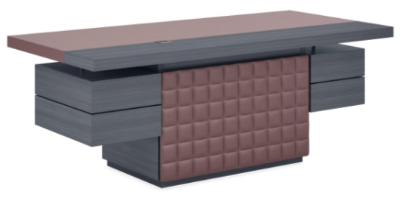 | ANTEY Стол руководителя с кожаной панелью и вставкой в цв. Бургунди. | 1850*950*760 | 130,000 ₽
16 | AN101.KZBUR |  |  | 2000*950*760 | 151,668 ₽
17 | AN104.KZMUS |  | ANTEY Стол руководителя с кожаной панелью и вставкой в цв. Муссон или Бургунди | 2200*950*760 | 174,765 ₽
18 | AN104.KZBUR
19 | AN108.KZMUS | 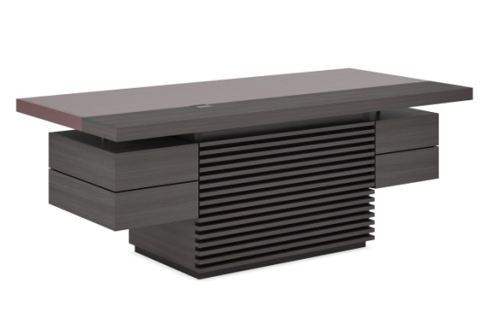 | ANTEY Стол руководителя с рейками и кожаной вставкой в цв. Муссон или Бургунди | 1850*950*760 | 161,222 ₽
20 | AN108.KZBUR
21 | AN102.KZMUS |  | ANTEY Стол руководителя с рейками и кожаной вставкой в цв. Муссон или Бургунди | 2000*950*760 | 168,251 ₽
22 | AN102.KZBUR
23 | AN105.KZMUS |  | ANTEY Стол руководителя с рейками и кожаной вставкой в цв. Муссон или Бургунди | 2200*950*760 | 171,349 ₽
24 | AN105.KZBUR
25 | AN109.KZMUS | 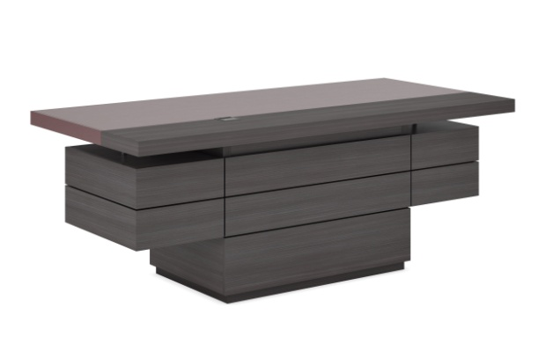 | ANTEY Стол руководителя с фронтальными панелями и кожаной вставкой в цв. Муссон или Бургунди | 1850*950*760 | 152,455 ₽
26 | AN109.KZBUR
27 | AN103.KZMUS |  | ANTEY Стол руководителя с фронтальными панелями и кожаной вставкой в цв. Муссон или Бургунди | 2000*950*760 | 159,486 ₽
28 | AN103.KZBUR
29 | AN106.KZMUS | 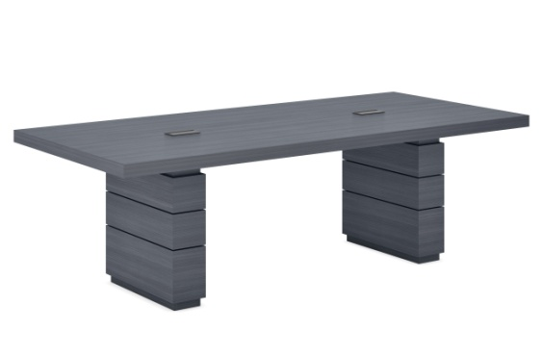 | ANTEY Стол руководителя с фронтальными панелями и кожаной вставкой в цв. Муссон или Бургунди | 2200*950*760 | 162,583 ₽
30 | AN106.KZBUR
31 | AN202.KZBUR | 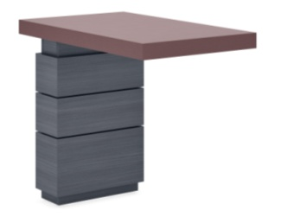 | ANTEY Боковая приставка со столешницей с кожаной отделкой в цв. Бургунди | 900*540*760 | 45,909 ₽
32 | AN702.H3190 |  | ANTEY Стол переговоров (2 стандартных кабель-канала) | 2400*1100*760 | 175,007 ₽
33 | AN703.H3190 |  |  | 2600*1100*760 | 181,989 ₽
34 | AN701B.H3190 | 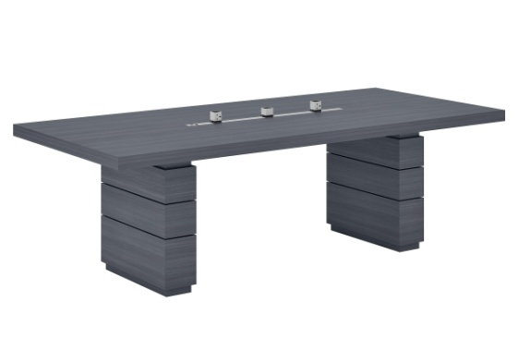 | ANTEY Стол переговоров (2 блока 2-220В + блок USB Type-A,C; на шине HDMI, RJ45) | 2200*1100*760 | 190,634 ₽
35 | AN702B.H3190 |  |  | 2400*1100*760 | 198,766 ₽
36 | AN703B.H3190 |  |  | 2600*1100*760 | 206,302 ₽
37 | AN601.KZMUS | 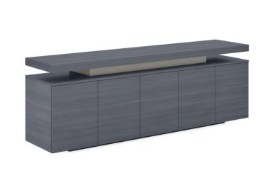 | ANTEY Греденция с кожаной вставкой в цв. Муссон или Бургунди | 2000x485x700 | 115,382 ₽
38 | AN601.KZBUR
39 | AN602.KZBUR | 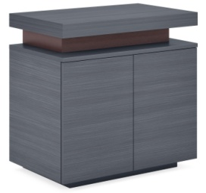 | Греденция малая с кожаной вставкой в цв. Бургунди | 900x485x700 | 57,347 ₽
40 | AN803.KZMUS |  | ANTEY Журнальный стол с кожаной вставкой в цв. Муссон | 800х800х300 | 33,254 ₽
41 | AN803.KZBUR |  | ANTEY Журнальный стол с кожаной вставкой в цв. Бургунди
42 | AN801.KZBUR |  | ANTEY Журнальный стол с кожаной вставкой в цв. Бургунди | 600х600х450 | 22,273 ₽
43 | AN802.KZMUS |  | ANTEY Журнальный стол с кожаной вставкой в цв. Муссон или Бургунди | 1200х600х450 | 29,826 ₽
44 | AN802.KZBUR
45 | AN502.H3190 |  | ANTEY Стеновая панель фрезеровка, - полоски | 1200*370*1550 | 87,370 ₽

Комплект (Стол письменный+тумба подкатная, шкаф для документов, гардероб)
Состав комплекта |  |  |  |  | Розничная цена
AN107 Стол руководителя с 2-мя тумбами 185 см AN301 Тумба 120 см - 1 шт. AN501 Стеновая панель - 1 шт AN402 Шкаф-гардероб |  |  |  |  | 323,608 ₽

GENESIS
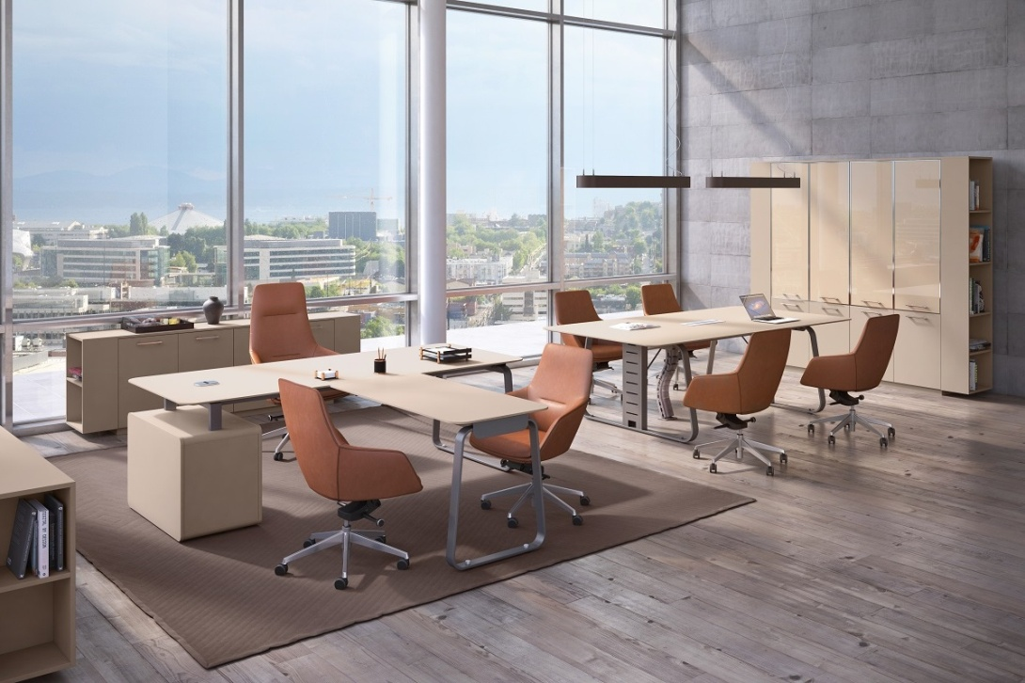

 |  |  |  | ГЕНЕЗИС | GENESIS

Серый камень
(U727/U727ST)
Антрацит
(ANT)
 |  |  |  |  | 2026-08-07
Складкая программа
№ | Артикул | Иллюстрация | Наименование | Размер (ДхШхВ), мм | Розничная цена, руб.
1 | JNS110/DX.U727ST |  | Рабочая станция правая | 2150х1700х750 | 140,195 ₽
 | JNS110/DX.ANT
2 | JNS110/SX.U727ST |  | Рабочая станция левая | 2150х1700х750 | 140,195 ₽
 | JNS110/SX.ANT
3 | JNS101.U727ST |  | Стол руководителя | 1750х900х750 | 97,132 ₽
 | JNS101.ANT
4 | JNS102.U727ST |  | Стол руководителя (поставляется только в комплекте с брифингом JNS601, который преобретается отдельно). | 1950х900х750 | 104,264 ₽
 | JNS102.ANT
5 | JNS701NEW.U727 |  | Стол переговорный | 2400х1200х750 | 145,820 ₽
 | JNS701NEW.ANT
6 | JNS801.U727 |  | Фронталь 1380 для стола прямого | 1380х400х18 | 6,452 ₽
 | JNS801.ANT
7 | JNS803.U727 |  | Фронталь 1680 для рабочей станции | 1680х400х18 | 6,961 ₽
 | JNS803.ANT
8 | JNS804.U727 |  | Фронталь для стола 1950 | 1580х400х16 | 6,864 ₽
 | JNS804.ANT
9 | JNS805.U727 |  | Фронталь для стола 1750 с брифингом | 1380х400х16 | 6,198 ₽
 | JNS805.ANT
10 | JNS806.U727 |  | Фронталь для стола 1950 с брифингом | 1580х400х16 | 6,652 ₽
 | JNS806.ANT
11 | JNS808.U727 |  | Фронталь для стола рабочей станции с брифингом | 1680х400х16 | 6,893 ₽
 | JNS808..ANT
12 | JNS601.U727ST |  | Брифинг-приставка | 1200х600х750 | 51,651 ₽
 | JNS601.ANT
13 | JNS201.U727 |  | Тумба мобильная | 440х550х602 | 51,329 ₽
 | JNS201.ANT
14 | JNS921.U727 |  | Шкаф низкий | 900x420x735 | 28,780 ₽
 | JNS921.ANT
15 | JNS922.U727 |  | Шкаф низкий с боковыми стеллажами | 1400x420x735 | 40,496 ₽
 | JNS922.ANT
16 | JNS923.U727 |  | Двойной шкаф низкий с боковыми стеллажами | 2300x420x735 | 70,486 ₽
 | JNS923.ANT
17 | JNS924.U727 |  | Шкаф средний универсальный (двери ЛДСП) | 900x420x1440 | 40,755 ₽
 | JNS924.ANT
18 | JNS925.U727 |  | Шкаф средний универсальный с боковыми стеллажами (двери ЛДСП) | 1400x420x1440 | 61,559 ₽
 | JNS925.ANT
19 | JNS926.U727 |  | Двойной шкаф средний универсальный с боковыми стеллажами (двери ЛДСП) | 2300x420x1440 | 103,523 ₽
 | JNS926.ANT
20 | JNS927.U727 |  | Шкаф средний универсальный (двери в ал. рамке) | 900x420x1440 | 66,221 ₽
 | JNS927.ANT
21 | JNS928.U727 |  | Шкаф средний универсальный с боковыми стеллажами (двери в ал. рамке) | 1400x420x1440 | 87,025 ₽
 | JNS928.ANT
22 | JNS929.U727 |  | Двойной шкаф средний универсальный с боковыми стеллажами (двери в ал. рамке) | 2300x420x1440 | 154,455 ₽
 | JNS929.ANT
23 | JNS930.U727 |  | Гардероб | 900x420x2100 | 49,505 ₽
 | JNS930.ANT
24 | JNS931.U727 |  | Шкаф высокий комбинированный (двери в ал. рамке) | 900x420x2100 | 85,591 ₽
 | JNS931.ANT
25 | JNS932.U727 |  | Шкаф высокий (двери в ал. рамке) | 900x420x2100 | 89,373 ₽
 | JNS932.ANT
26 | JNS933.U727 |  | Гардероб с боковыми стеллажами | 1400x420x2100 | 80,468 ₽
 | JNS933.ANT
27 | JNS934.U727 |  | Шкаф высокий комбинированный с боковыми стеллажами (двери в ал. рамке) | 1400x420x2100 | 116,554 ₽
 | JNS934.ANT
28 | JNS935.U727 |  | Шкаф высокий с боковыми стеллажами (двери в ал. рамке) | 1400x420x2100 | 120,334 ₽
 | JNS935.ANT
29 | JNS936.U727 |  | Двойной шкаф (для документов +гардероб) с боковыми стеллажами (двери ЛДСП) | 2300x420x2100 | 136,605 ₽
 | JNS936.ANT
30 | JNS937.U727 | 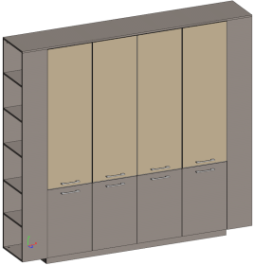 | Двойной шкаф комбинированный (для документов) с боковыми стеллажами (двери в ал. рамке) | 2300x420x2100 | 203,354 ₽
 | JNS937.ANT
31 | JNS938.U727 | 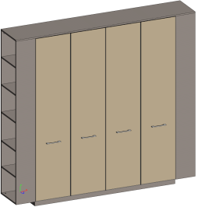 | Двойной шкаф (для документов + гардероб) с боковыми стеллажами (двери в ал. рамке) | 2300x420x2100 | 210,916 ₽
 | JNS938.ANT
32 | JNS939.U727 |  | Стеллаж с малыми дверьми | 900x420x2100 | 47,295 ₽
 | JNS939.ANT
33 | JNS940.U727 |  | Двойной стеллаж с малыми дверьми | 1800x420x2100 | 95,934 ₽
 | JNS940.ANT
34 | JNS941.U727 |  | Двойной шкаф средний универсальный с боковыми стеллажами (двери в ал. рамке и ЛДСП) | 2300x420x1400 | 128,989 ₽
 | JNS941.ANT
35 | JNS942.U727 | 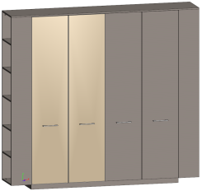 | Шкаф высокий и гардероб с боковыми стеллажами (двери в ал. рамке и ЛДСП) | 2300x420x2055 | 171,050 ₽
 | JNS942.ANT
Распродажа (Скидка 50% на остатки в наличии на дату формирования прайса)
№ | Артикул | Иллюстрация | Наименование | Размер (ДхШхВ), мм | Розничная цена, руб.
36 | JNS416O.B |  | Корпус шкафа среднего | 900х400х1361 | 20,666 ₽
37 | JNS404O.B |  | Корпус гардероба | 900х400х2020 | 27,229 ₽
38 | JNS414O.B |  | Корпус гардероба среднего | 900х400х1361 | 18,849 ₽
39 | JNS425O.U727 |  | Стеллаж боковой низкий | 420х250х662 | 4,748 ₽
40 | JNS415O.U727 |  | Стеллаж боковой средний | 420х250х1361 | 8,834 ₽
41 | JNS405O.U727 |  | Стеллаж боковой высокий | 420х250х2020 | 12,943
42 | JNS418O.U727 |  | Боковина декоративная средняя (1шт.) | 1379х420х18 | 3,707
43 | JNS407O.U727 | для шкафов | Декоративный цоколь+топ 90 | Топ 934x420x16 Цоколь 900х400х60 | 7,601 ₽
44 | JNS408O.U727 |  | Декоративный топ и цоколь 1800 | Топ 1833x420x16 Цоколь 1800х400х60 | 14,007 ₽
45 | JNS410O.U727 | для шкафов с боковыми стеллажами | Декоративный топ 140 +цоколь 90 | Топ 1400х420х18 Цоколь 900х400x60 | 8,846 ₽
46 | JNS411O.U727 |  | Декоративный топ 2300 и цоколь 1800 | Топ 2300х420x18 Цоколь 900х400x60 | 15,263 ₽
47 | JNS412O.U727 |  | Декоративный топ 115 +цоколь 90 | Топ 1168х420x18 Цоколь 900х400x60 | 8,218 ₽
48 | JNS413O.U727 |  | Декоративный топ 205 и цоколь 180 | Топ 2050х420x18 Цоколь 1800х400x61 | 14,586 ₽
Комплекты дверей к корпусам (Скидка 50% на остатки в наличии в наличии на дату формирования прайса)
№ | Артикул | Иллюстрация | Наименование | Размер (ДхШхВ), мм | Розничная цена, руб. | Цена со скидкой 50% руб.
49 | JNS501.U727 |  | Двери малые | 900х20х654 | 8,146 ₽ | 4,887 ₽
50 | JNS502.U727 |  | Двери средние ДСП | 900х20х1357 | 11,758 ₽ | 7,055 ₽
51 | JNS503.U727 |  | Двери большие ДСП | 900х20х2016 | 15,020 ₽ | 9,012 ₽
52 | JNS503G.G |  | Двери большие стеклянные тонированные в цв. коллекции в алюм. раме | 900х20х2016 | 50,882 ₽ | 30,529 ₽
На распродажные позиции цены действуют только на остатки на складе
Стеклянные двери отдельно не продаются
Программа под заказ
№ | Артикул | Иллюстрация | Наименование | Размер (ДхШхВ), мм | Розничная цена, руб.
49 | JNS105.U727ST |  | Стол руководителя с опорной тубой (универсальный) | 2250х900х750 | 153,573 ₽
 | JNS105.ANT
50 | JNS702NEW.U727ST |  | Стол переговорный (Внимание! За столом комфортно разместить от 6 до 8 человек в зависимости от выбранных кресел) | 2800х1400х750 | 282,295 ₽
 | JNS702NEW.ANT
51 | JNS703NEW.U727ST |  | Стол переговорный (Внимание! За столом комфортно разместить от 6 до 8 человек в зависимости от выбранных кресел) | 3200х1400х750 | 389,791 ₽
 | JNS703NEW.ANT
52 | JNS802.U727 |  | Фронталь 1480 для стола с опорной тумбой | 1480х400х18 | 6,496 ₽
 | JNS802.ANT
53 | JNS807.U727 |  | Фронталь для стола с опорной тумбой с брифингом | 1480х400х16 | 6,420 ₽
 | JNS807.ANT

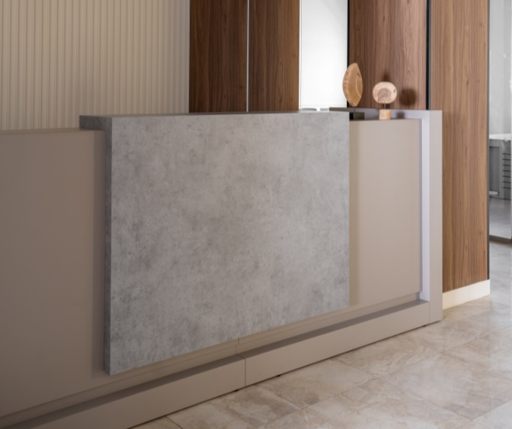 |  |  | 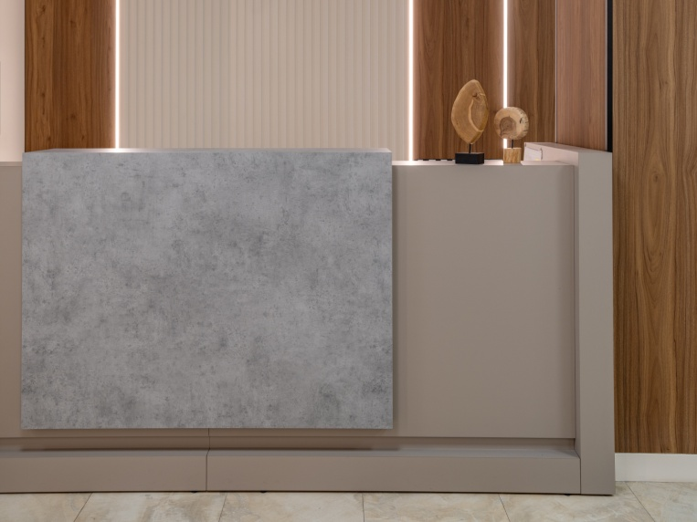
№ | Артикул | Иллюстрация | Наименование | Размер (ДхШхВ), мм | Розничная цена, руб.
54 | JNO911/SX.U727 |  | Стойка ресепшн левая (длинная боковина [1390] со строны сотрудника слева) | 3405х1390х1210 | 179,423 ₽
 | JNO911/SX.ANT
55 | JNO911/DX.U727 |  | Стойка ресепшн правая (длинная боковина [1390] со строны сотрудника справа) | 3405х1390х1210 | 179,423 ₽
 | JNO911/DX.ANT
56 | JNO912/SX.U727 |  | Стойка ресепшн левая (мощная опора со строны сотрудника слева) | 3405x800х1210 | 169,111 ₽
 | JNO912/SX.ANT
57 | JNS912/DX.U727PM |  | Стойка ресепшн правая (мощная опора со строны сотрудника справа) | 3405x800х1210 | 169,111 ₽
 | JNO912/DX.ANT
58 | JNO913/SX.U727PM | 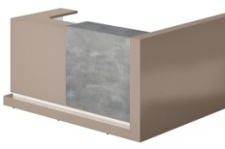 | Стойка ресепшн левая (длинная боковина [1390] со строны сотрудника слева) | 2005x1390х1210 | 125,770 ₽
 | JNO913/SX.ANT
59 | JNO913/DX.U727PM |  | Стойка ресепшн правая (длинная боковина [1390] со строны сотрудника справа) | 2005x1390х1210 | 125,770 ₽
 | JNO913/DX.ANT
60 | JNO914/SX.U727PM |  | Стойка ресепшн левая (мощная опора со строны сотрудника слева) | 2005x800х1210 | 115,457 ₽
 | JNO914/SX.ANT
61 | JNO914/DX.U727PM |  | Стойка ресепшн правая (мощная опора со строны сотрудника справа) | 2005x800х1210 | 115,457 ₽
 | JNO914/DX.ANT

Комплект (Стол руководителя+тумба подкатная, шкаф для документов, гардероб, стеллажи)
Состав комплекта |  |  |  |  | Розничная цена
JNS110DX/SX Рабочая станция правая/левая (2150х1700х750), JNS201 Тумба мобильная (440х550х602), JNS942 Шкаф высокий и гардероб с боковыми стеллажами (двери в ал. рамке и ЛДСП, 2300x420x2055). |  |  |  |  | 362,574 ₽

Подробнее на нашем сайте: |  |  | ГЕНЕЗИС | GENESIS
Товар не предназначен для продажи на маркетплейсах

KYU DM Light
Кабинет в цвете
Черный матовый /Дуб Кендал
Кабинет руководителя КИУ ДМ | KYU DM |  |  |  |  | 2026-08-07
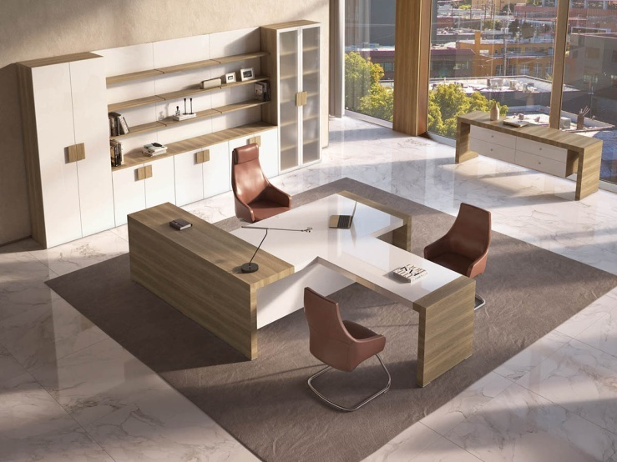 
Дуб
Кендал
(H3398)
Черный
матовый
(U999PM)
Дуб
Честерфилд
(U003)
Белый
глянец
Складcдкая программа
№ | Артикул | Иллюстрация | Наименование | Размер (ДхШхВ), мм | Розничная цена, руб.
1 | KYU18.U003 |  | Стол письменный | 1800*900*750 | 126,920 ₽
 | KYU18.U999PM
2 | KYU22ADX.U003 |  | Стол письменный (правый) | 2200*2000*750 | 164,945 ₽
 | KYU22ADX.U999PM
3 | KYU22ASX.U003 |  | Стол письменный (левый) |  | 164,945 ₽
 | KYU22ASX.U999PM
4 | KYUM80.U003 |  | Тумба подкатная c 3-мя ящиками | 800*438*500 | 65,934 ₽
 | KYUM80.U999PM
5 | KYUM45.U003 |  | Тумба подкатная c 3-мя ящиками | 450*550*600 | 58,926 ₽
 | KYUM45.U999PM
6 | KYU13.U003 |  | Конференц-приставка 1300*700*750 | 1300*700*750 | 64,497 ₽
 | KYU13.U999PM
7 | KYU8080.U003 |  | Стол журнальный 800*800*470 | 800*800*470 | 25,247 ₽
 | KYU8080.H3398
8 | KYU2212.U003 |  | Стол совещаний | 2200*1200*750 | 96,719 ₽
 | KYU2212.H3398
9 | KYU1215U.U003 |  | Шкаф двухдверный универсальный | 900*440*2200 | 96,879 ₽
 | KYU1215U.U999PM |  |  |  | 106,969 ₽
10 | KYU1215.U003 |  | Шкаф двухдверный (стекл. фасад) | 900*440*2200 | 143,008 ₽
 | KYU1215.GBL
11 | KYU7790.U003 |  | Греденция | 900*440*775 | 38,447 ₽
 | KYU7790.U999PM |  |  |  | 42,485 ₽
12 | KYU2150.U003 |  | Греденция | 1820*500*750 | 137,067 ₽
 | KYU2150.U999PM
13 | KYUST149025.U003 |  | Стеновая панель с полками | 900*230*1434 | 33,945 ₽
 | KYUST149025.U999PM
14 | KYU1873.U003 |  | Ресепшен 1800 | 1800*730*1200 | 87,507 ₽
 | KYU1873.H3398
Программа под заказ
15 | KYU1073.U003 |  | Ресепшен 1000 | 1000*730*1200 | 57,517 ₽
 | KYU1073.H3398
16 | KYU1473.U003 |  | Ресепшен 1400 | 1400*730*1200 | 72,907 ₽
 | KYU1473.H3398
1 Элементы программы "Под заказ"изготавливаются при условии заявки на сумму от 600 000р. в розничных ценах в рамках данной коллекции.

Комплект (Стол руководителя+тумба подкатная, шкаф для документов, гардероб)
Состав комплекта |  |  |  |  | Розничная цена
KYU18 (Стол рабочий 1,8 м), KYUM45 (Тумба подкатная), KYU 1215U (Шкаф двухдверный универсальный), KYU 1215G (Шкаф двухдверный, стекл. фасад). |  |  |  |  | 425,733 ₽

Подробнее о коллекции на нашем сайте |  |  | KYU DM
Товар не предназначен для продажи на маркетплейсах

ERA
Дуб
Термо
Грецкий Орех
H3154
Экокожа
опор: Nocciola
+
Кабинет руководителя ЭРА | ERA |  |  |  |  | 2026-08-07

Складская программа |  |  |  | Внутр. наполнение шкафов в ЛДСП Серый R2
№ | Артикул | Иллюстрация | Наименование | Размер (ДхШхВ), мм | Розничная цена, руб.
1 | JR102SX.H3154 |  | Стол руководителя1 левый | 2100х1000х792 | 120,567 ₽
2 | JR102DX.H3154 |  | Стол руководителя1 правый | 2100х1000х792
3 | JR212SX.H3154 |  | Тумба приставная удлиненная 2000 с двумя ящиками и дверьми левая | 2000х600х480 | 95,907 ₽
4 | JR212DX.H3154 |  | Тумба приставная удлиненная 2000 с двумя ящиками и дверьми правая | 2000х600х480
5 | JR601.H3154 |  | Брифинг-приставка | 1400х800х792 | 79,921 ₽
6 | JR701.H3154 |  | Стол переговорный | 2400х1200х792 | 184,216 ₽
7 | JR801.H3154 |  | Стол кофейный | 800х800х400 | 44,889 ₽
8 | JR421/R2.H3154 |  | Шкаф-тотем | 700х500х2217 | 87,068 ₽
9 | JR521/R2.H3154 |  | Шкаф низкий | 1000х500х787 | 59,463 ₽
10 | JR522/R2.H3154 |  | Двойной шкаф низкий | 1900х500х787 | 92,654 ₽
11 | JR527/R2.H3154 |  | Гардероб | 1000х628х2067 | 131,986 ₽
12 | JR528/R2.H3154 |  | Шкаф комбинированный | 1000х628х2067 | 155,168 ₽
13 | JR530/R2.H3154 |  | Гардероб и шкаф комбинированный | 1900х628х2067 | 220,861 ₽
14 | JR526/R2.H3154 |  | Тройной шкаф средний | 2800х500х1567 | 199,438 ₽
15 | JR901.KZNC |  | Центральная опора навесных полок, отделка экокожа в цв. Nocciola | 80х550х2000 | 28,284 ₽
16 | JR902/R2.H3154 |  | Навесная полка (2 двери) | 900х400х620 | 21,471 ₽
17 | JR903/R2.H3154 |  | Навесная полка (1 дверь) | 450х400х620 | 15,353 ₽
Программа под заказ
(Все позиции)
Дуб
Термо
(H1199)
Экокожа
опор
Musson
Ясень
Наварра
(H1250)
Экокожа
серый
Маури
Грецкий
Орех
H3154
(Заказные позиции)
Экокожа
опор
Nocciola
№ | Артикул | Иллюстрация | Наименование | Размер (ДхШхВ), мм | Розничная цена, руб.
18 | JR102SX.H1199 |  | Стол руководителя1 левый | 2100х1000х792 | 146,567 ₽
 | JR102SX.H1250
19 | JR102DX.H1199 |  | Стол руководителя1 правый
 | JR102DX.H1250
20 | JR212SX.H1199 |  | Тумба приставная удлиненная 2000 с двумя ящиками и дверьми левая | 2000х600х480 | 111,907 ₽
 | JR212SX.H1250
21 | JR212DX.H1199 |  | Тумба приставная удлиненная 2000 с двумя ящиками и дверьми правая
 | JR212DX.H1250
22 | JR601.H1199 |  | Брифинг-приставка | 1400х800х792 | 79,921 ₽
 | JR601.H1250
23 | JR701.H1199 |  | Стол переговорный | 2400х1200х792 | 184,216 ₽
 | JR701.H1250
24 | JR801.H1199 |  | Стол кофейный | 800х800х400 | 44,889 ₽
 | JR801.H1250
25 | JR421/R2.H1199 |  | Шкаф-тотем | 700х500х2217 | 87,068 ₽
 | JR421/R2.H1250
26 | JR521/R2.H1199 |  | Шкаф низкий | 1000х500х787 | 63,590 ₽
 | JR521/R2.H1250
27 | JR522/R2.H1199 |  | Двойной шкаф низкий | 1900х500х787 | 97,836 ₽
 | JR522/R2.H1250
28 | JR528/R2.H1199 |  | Шкаф комбинированный | 1000х628х2067 | 168,254 ₽
 | JR528/R2.H1250
29 | JR527.H1199 |  | Гардероб | 1000х628х2067 | 134,846 ₽
 | JR527.H1250
30 | JR530/R2.H1199 |  | Гардероб и шкаф комбинированный | 1900х628х2067 | 233,037 ₽
 | JR530/R2.H1250
31 | JR526/R2.H1199 |  | Тройной шкаф средний | 2800х500х1567 | 194,987 ₽
 | JR526/R2.H1250
32 | JR901.KZMUS |  | Центральная опора навесных полок, отделка экокожа в цв. Муссон или Маури | 80х550х2000 | 28,284 ₽
 | JR901.KZMAUR
33 | JR902/R2.H1199 |  | Навесная полка (2 двери) | 900х400х620 | 21,471 ₽
 | JR902/R2.H1250
34 | JR903/R2.H1199 |  | Навесная полка (1 дверь) | 450х400х620 | 15,353 ₽
 | JR903/R2.H1250
35 | JR101SX.H3154 |  | Стол руководителя1 левый | 2400х1000х792 | 159,763 ₽
 | JR101SX.H1199
 | JR101SX.H1250
36 | JR101DX.H3154 |  | Стол руководителя1 правый | 2400х1000х792 | 159,763 ₽
 | JR101DX.H1199
 | JR101SX.H1250
37 | JR201SX.H3154 |  | Тумба приставная короткая левая | 590х900х480 | 59,392 ₽
 | JR201SX.H1199
 | JR201SX.H1250
38 | JR201DX.H3154 |  | Тумба приставная короткая правая | 590х900х480 | 59,392 ₽
 | JR201DX.H1199
 | JR201DX.H1250
39 | JR702.H3154 |  | Стол переговорный | 2800х1200х792 | 204,209 ₽
 | JR702.H1199
 | JR702.H1250
40 | JR525/R2.H3154 |  | Двойной шкаф средний | 1900х500х1567 | 148,304 ₽
 | JR525/R2.H1199
 | JR525/R2.H1250
41 | JR529/R2.H3154 |  | Шкаф для документов высокий | 1000х628х2067 | 138,539 ₽
 | JR529/R2.H1199
 | JR529/R2.H1250
42 | JR523/R2.H3154 |  | Тройной шкаф низкий | 2800х500х787 | 126,538 ₽
 | JR523/R2.H1199
 | JR523/R2.H1250
43 | JR524/R2.H3154 |  | Шкаф средний | 1000х500х1567 | 97,863 ₽
 | JR524/R2.H1199
 | JR524/R2.H1250
44 | JR532/R2.H3154 |  | Гардероб и шкаф высокий для документов | 1900х628х2067 | 204,232 ₽
 | JR532/R2.H1199
 | JR532/R2.H1250
45 | JR534/R2.H3154 |  | Гардероб и два шкафа высоких для документов | 2800х628х2067 | 275,219 ₽
 | JR534/R2.H1199
 | JR534/R2.H1250
46 | JR531/R2.H3154 |  | Двойной шкаф комбинированный | 1900х628х2067 | 256,159 ₽
 | JR531/R2.H1199
 | JR531/R2.H1250
47 | JR533/R2.H3154 |  | Гардероб и два шкафа комбинированных | 2800х628х2067 | 310,873 ₽
 | JR533/R2.H1199
 | JR533/R2.H1250
48 | JR950.H3154 | Стойка__ ресепшн __ |  | 2200х1500х1150 (возможна корректировка размеров) | по согласованию
 | JR950.H1199
 | JR950.H1250
Элементы программы под заказ производятся при заявке от 600 000 рублей.
1 ВАЖНО! Тумба в цену стола JR102 или JR101 не входит. Клиент может выбрать тумбы JR201 или JR212. Стол без тумбы не продается. Перетяжка опор стола в цвета нескладской программы осуществляется за дополнительную плату.
Элементы в цвете Дуб Термо в наличии продаются со скидкой 50% до исчерпания складских остатков(подробнее в прайсе распродажи)

Комплект (Стол руководителя+тумба подкатная, шкаф для документов, гардероб)
Состав комплекта |  |  |  |  | Розничная цена
JR102DX (Стол руководителя правый), JR212DX (Тумба приставная удлиненная), JR530 (Композиция шкаф комбинированный и гардероб с декоративной обвязкой) |  |  |  |  | 437,335 ₽

 | Подробнее о кабинете на нашем сайте |  | Кабинет ERA
Товар не предназначен для продажи на маркетплейсах

ARES LUX
Кабинет руководителя АРЕС ЛЮКС | ARES LUX |  |  |  |  |  | 2026-08-07

Кофейный орех
TA29YA
Серый TA102
Жженый дуб
TA28YA
Опоры столов:
темный хром для TA28YA
хром для TA29YA
Черный ТА12
Складская программа
№ | Артикул | Наименование | Размер, мм | Иллюстрация | Цвет и описание | Цена розница
1 | WNS1816L /TA29YA | Cтол письменный с боковой тумбой 1,8м. левый / правый | 1800*1600 *756 Столешница: (1600*800*26) | на фото левый стол | Столешница Жженый дуб ТА28YA или Кофейный орех TA29YA. Тумбы и фронталь: серый ТА102 или черный TA12. | 255,074р.
2 | WNS1816R /TA29YA
3 | WNS1816L /TA28YA | Cтол письменный с боковой тумбой 1,8м. левый / правый | 1800*1600 *756 Столешница: (1600*800*26) | на фото правый стол | Столешница Жженый дуб ТА28YA или Кофейный орех TA29YA. Тумбы и фронталь: серый ТА102 или черный TA12. | 255,074р.
4 | WNS1816R /TA28YA
5 | WNS2016L /TA29YA | Cтол письменный с боковой тумбой 2м. левый / правый | 2000*1600 *756 Столешница: (1800*900*26) | на фото левый стол | Столешница Жженый дуб ТА28YA или Кофейный орех TA29YA. Тумбы и фронталь: серый ТА102 или черный TA12. | 255,074р.
6 | WNS2016R /TA29YA
7 | WNS2016L /TA28YA | Cтол письменный с боковой тумбой 2м. левый / правый | 2000*1600 *756 Столешница: (1800*900*26) | на фото правый стол | Столешница Жженый дуб ТА28YA или Кофейный орех TA29YA. Тумбы и фронталь: серый ТА102 или черный TA12. | 255,074р.
8 | WNS2016R /TA28YA
9 | WNS2412D /TA28YA | Стол для переговоров 2,4м. | 2400*1200 *756 Столешница: (2400*1200*26) |  | Столешница Жженый дуб ТА28YA Опоры - черный хром. | 458,259р.
10 | WNS2412D /TA29YA |  |  |  | Столешница Кофейный орех TA29YA. Опоры - хром.
11 | WNS1107 /TA28YA WNS1107 /TA29YA | Cтол круглый d1,1м. | D1100*756 Столешница: (D1100*26) |  | Столешница Жженый дуб ТА28YA или Кофейный орех TA29YA. Опоры - черный хром для ТА28YA и хром дляTA29YA | 178,216р.
12
13 | WNS1207 /TA28YA WNS1207 /TA29YA | Брифинг | 1200*700 *756 Столешница: (1200*700*26) |  | Столешница Жженый дуб ТА28YA или Кофейный орех TA29YA. Опоры - черный хром для ТА28YA и хром дляTA29YA | 154,224р.
14
15 | WNS1508 /TA28YA WNS1508 /TA29YA | Шкаф-греденция с 4-мя дверками | 1572*400 *800 |  | Топ и боковые панели греденции выполнены в шпоне Кофейный орех TA29YA или Жженый дуб TA28YA. Фасады в Сером ТА102, для TA29YA или черном TA12 для TA28YA. | 158,949р.
16
17 | WNS1908 /TA28YA WNS1908 /TA29YA | Шкаф-греденция с 5-ю дверками | 1955*400 *800 |  | Топ и боковые панели греденции выполнены в шпоне Кофейный орех TA29YA или Жженый дуб TA28YA. Фасады в Сером ТА102, для TA29YA или черном TA12 для TA28YA. | 212,925р.
18
19 | XCEO2820-A /TA28YA XCEO2820-A /TA29YA | Шкаф с подсветкой | 2800*400 *2000 |  | Корпус шкафа - ЛДСП, цв. черный или серый камень. Фасады и боковины шпон: Жженый дуб ТА28YA или Кофейный орех TA29YA. В составе шкафа гардероб c глухим шпонированным фасадом, секции с подсветкой за тонированным стеклом. Открытые и закрытые секции под документы. | 429,316р.
20
Нескладская программа (элементы в наличии на дату формирования прайс-листа)
№ | Артикул | Наименование | Размер, мм | Фото | Цвет и описание | Цена розница
28 | WNS2216L /TA28YA | Cтол письменный с боковой тумбой левый / правый | 2200*1600*756 Столешница: (2000*900*26) | на фото левый стол | Столешница Жженый дуб ТА28YA Фронталь: черный TA12. | 274,696р.
29 | WNS2216R /TA28YA
30 | WNS2118WL /TA28YA | Шкаф | 2150*400 *1800 | Хромированные. элементы заменены покраской в цвет фасада | Боковины, нижний топ и задняя панель Жженый дуб ТА28YA фасады - черный TA12. | 406,462р.

Комплект (Стол руководителя c тумбой, шкаф)
Состав комплекта |  |  |  |  |  | Цена розница
Cтол письменный с боковой тумбой 2,2 м WNS2016L/R Шкаф с подсветкой XCEO2820-A |  |  |  |  |  | 684,390р.
Подробнее на сайте, на странице кабинета |  |  |  | АРЕС ЛЮКС | ARES LUX
Товар не предназначен для продажи на маркетплейсах

WINTER
Кабинет руководителя ВИНТЕР | WINTER |  |  |  |  |  | 2026-08-07

Кофейный орех
TA29YA
Серый TA102
Жженый дуб
TA28YA
Черный ТА12
Складская программа
№ | Артикул | Наименование | Размер | Иллюстрация | Цвет и описание | Цена розница
1 | SN2018Z-L/TA28YA | Стол письменный с боковой тумбой, и подъемным механизмом, левый / правый | 2000*1800 *750-1180 Столешница: (1800*900*26) | на фото левый стол в верхнем положении | Столешница стола шпон TA28YA. Боковая тумба и передний экран черного цвета. Опора стола из нержавеющей стали, отполированной до зеркального блеска. | 295,367р.
2 | SN2018Z-R/TA28YA
3 | SN2018Z-L/TA29YA | Стол письменный с боковой тумбой, и подъемным механизмом, левый / правый | 2000*1800 *750-1180 Столешница: (1800*900*26) | на фото левый стол в нижнем положении | Столешница стола шпон TA29YA. Боковая тумба и передний экран выполнены в сером цвете TA102 Опора стола из нержавеющей стали, отполированной до зеркального блеска. | 295,367р.
4 | SN2018Z-R /TA29YA
5 | SN2209/TA28YA SN2209/TA29YA | Стол переговоров | 2200*900*750 Столешница: (2200*900*26) |  | Столешница стола шпон Жженый дуб TA28YA или Кофейный орех TA29YA Шина электропитания (3 розетки в 220В адаптированные для России) Опоры стола из нержавеющей стали, отполированные до зеркального блеска. | 293,497р.
6
7 | WNS1508 /TA28YA WNS1508 /TA29YA | Шкаф-греденция с 4-мя дверками | 1572*400 *800 |  | Топ и боковые панели греденции выполнены в шпоне Кофейный орех TA29YA или Жженый дуб TA28YA. Фасады в Сером ТА102, для TA29YA или черном TA12 для TA28YA. | 158,949р.
8
9 | WNS1908 /TA28YA WNS1908 /TA29YA | Шкаф-греденция с 5-ю дверками | 1955*400 *800 |  | Топ и боковые панели греденции выполнены в шпоне Кофейный орех TA29YA или Жженый дуб TA28YA. Фасады в Сером ТА102, для TA29YA или черном TA12 для TA28YA. | 212,925р.
10
11 | XCEO2820-A /TA28YA XCEO2820-A /TA29YA | Шкаф с подсветкой | 2800*400 *2000 |  | Корпус шкафа - ЛДСП, цв. черный или серый камень. Фасады и боковины шпон: Жженый дуб ТА28YA или Кофейный орех TA29YA. В составе шкафа гардероб c глухим шпонированным фасадом, секции с подсветкой за тонированным стеклом. Открытые и закрытые секции под документы. | 429,316р.
12

Комплект (Стол руководителя c тумбой, шкаф)
Состав комплекта |  |  |  |  |  | Цена розница
Стол письменный с боковой тумбой, и подъемным механизмом SN2018Z-L/R Шкаф с с подсветкой XCEO2820-A |  |  |  |  |  | 724,683р.
Подробнее на сайте, на странице коллекции |  |  |  | ВИНТЕР | WINTER
Товар не предназначен для продажи на маркетплейсах

EMPORIO

ЭМПОРИО | EMPORIO

Белый глянец
(HGV)
Программа под заказ |  |  |  |  |  | 2026-08-07
№ | Артикул | Иллюстрация | ЦВЕТ | Наименование | РАЗМЕР (ДхШхВ), мм | Розничная цена, руб.
1 | EMP101.HGW |  | БЕЛЫЙ HIGH GLOSS | Стол для руководителя прямой 1800х900 | 1800х900х757 | 128,393 ₽
2 | EMP103.HGW |  | БЕЛЫЙ HIGH GLOSS | Стол для руководителя прямой 1600х900 | 1600х900х757 | 122,608 ₽
3 | EMP105/DX.HGW |  | БЕЛЫЙ HIGH GLOSS | Стол руководителя с опорной тумбой правой Вставка EMP704 в стоимость стола не входит. | 2000х1650х757 | 233,429 ₽
4 | EMP105/SX.HGW |  | БЕЛЫЙ HIGH GLOSS | Стол руководителя с опорной тумбой левой Вставка EMP704 в стоимость стола не входит. | 2000х1650х757 | 233,429 ₽
5 | EMP601.HGW |  | БЕЛЫЙ HIGH GLOSS | Брифинг-приставка | 1000х650х757 | 65,799 ₽
6 | EMP901.H |  | БЕЛЫЙ | Передняя панель стола (белый) | 1290х340х18 | 5,566 ₽
7 | EMP502.HGW |  | БЕЛЫЙ HIGH GLOSS | Стол для переговоров 1100х1100 | 1100х1100х757 | 185,283 ₽
8 | EMP511NEW.HGW |  | БЕЛЫЙ HIGH GLOSS | Стол для переговоров 2400х1200 | 2400х1200х757 | 279,916 ₽
9 | EMP521NEW.HGW |  | БЕЛЫЙ HIGH GLOSS | Стол для переговоров 2800х1200 | 2800х1200х757 | 298,123 ₽
10 | EMP531NEW.HGW |  | БЕЛЫЙ HIGH GLOSS | Стол для переговоров 3200х1200 | 3200х1200х757 | 352,277 ₽
11 | EMP201.HGW |  | БЕЛЫЙ HIGH GLOSS | Тумба мобильная с двумя ящиками | 450х480х590 | 48,000 ₽
12 | EMP222DX.HGW |  | БЕЛЫЙ HIGH GLOSS | Тумба мобильная с 2 ящиками и правой дверью | 1200х500х590 | 82,325 ₽
13 | EMP222SX.HGW |  | БЕЛЫЙ HIGH GLOSS | Тумба мобильная с 2 ящиками и левой дверью | 1200х500х590 | 82,325 ₽
14 | EMP223SX.HGW |  | БЕЛЫЙ HIGH GLOSS | Тумба мобильная с 2 ящиками и 2 дверьми | 1200х600х590 | 90,829 ₽
15 | EMP223DX.HGW |  | БЕЛЫЙ HIGH GLOSS | Тумба мобильная с 2 ящиками и 2 дверьми | 1200х600х590 | 90,829 ₽
16 | EMP431.H |  | БЕЛЫЙ | Стеллаж односекционный (белый) | 450х400х2020 | 18,058 ₽
17 | EMP432.H |  | БЕЛЫЙ | Стеллаж двухсекционный (белый) | 900х400х2020 | 26,584 ₽
18 | EMP433.H |  | БЕЛЫЙ | Секция гардероба (белый) | 900х400х2020 | 23,687 ₽
19 | EMP434.H |  | БЕЛЫЙ | Каркас греденции (белый) | 900х400х660 | 10,947 ₽
20 | EMP704.H |  | БЕЛЫЙ | Вставка открытая. Полки со скосом 450 | 900х420х450 | 15,265 ₽
21 | EMP704.B |  | GREY ALUM | Вставка открытая. Полки со скосом 450 | 900х420х450 | 15,265 ₽
22 | EMP705.H |  | БЕЛЫЙ | Вставка открытая высокая. Полки со скосом 450 | 450х420х2020 | 24,162 ₽
23 | EMP705.B |  | GREY ALUM | Вставка открытая высокая | 450х420х2020 | 24,162 ₽
24 | EMP701.HGW |  | БЕЛЫЙ HIGH GLOSS | Модуль с двумя дверьми | 900х420х450 | 16,774 ₽
25 | EMP703.HGW |  | БЕЛЫЙ HIGH GLOSS | Модуль с одной дверью | 450х420х450 | 9,859 ₽
26 | EMP719.H |  | БЕЛЫЙ | Декоративный цоколь и топ 900 для модулей | 973х438 | 25,180 ₽
27 | EMP711.H |  | БЕЛЫЙ | Декоративный цоколь и топ 1350 для модулей | 1423х438 | 37,030 ₽
28 | EMP712.H |  | БЕЛЫЙ | Декоративный цоколь и топ 1800 для модулей | 1873х438 | 39,219 ₽
29 | EMP713.H |  | БЕЛЫЙ | Декоративный цоколь и топ 2250 для модулей | 2323х438 | 50,902 ₽
30 | EMP718.H |  | БЕЛЫЙ | Декоративный цоколь и топ 2700 для модулей | 2773х438 | 55,106 ₽
31 | EMP725.H |  | БЕЛЫЙ | Декоративный цоколь и топ 900 для шкафов | 973х438 | 7,056 ₽
32 | EMP721.H |  | БЕЛЫЙ | Декоративный цоколь и топ 1350 для шкафов | 1423х438 | 9,847 ₽
33 | EMP722.H |  | БЕЛЫЙ | Декоративный цоколь и топ 1800 для шкафов | 1873х438 | 12,036 ₽
34 | EMP723.H |  | БЕЛЫЙ | Декоративный цоколь и топ 2250 для шкафов | 2323х438 | 14,658 ₽
35 | EMP724.H |  | БЕЛЫЙ | Декоративный цоколь и топ 2700 для шкафов | 2773х438 | 18,893 ₽
36 | EMP720.H |  | БЕЛЫЙ | Декоративные боковины 660 | 658х420 | 3,698 ₽
37 | EMP714.H |  | БЕЛЫЙ | Декоративные боковины 900 | 900х420 | 4,892 ₽
38 | EMP715.H |  | БЕЛЫЙ | Декоративные боковины 1350 | 1350х420 | 7,120 ₽
39 | EMP716.H |  | БЕЛЫЙ | Декоративные боковины 1800 | 1800х420 | 9,289 ₽
40 | EMP717.H |  | БЕЛЫЙ | Декоративные боковины 2020 | 2020х420 | 10,520 ₽
41 | EMP437.HGW |  | БЕЛЫЙ HIGH GLOSS | Дверь высокая МДФ глянец | 447х20х2016 | 15,163 ₽
42 | EMP435.G |  | GLASS | Дверь высокая стекло в алюминиевой рамке | 447х20х2016 | 27,254 ₽
43 | EMP440SX.HGW |  | БЕЛЫЙ HIGH GLOSS | Дверь МДФ глянец низкая левая | 447х18х654 | 10,284 ₽
44 | EMP440DX.HGW |  | БЕЛЫЙ HIGH GLOSS | Дверь МДФ глянец низкая правая | 447х18х654 | 10,284 ₽
45 | EMP441SX.HGW |  | БЕЛЫЙ HIGH GLOSS | Дверь МДФ глянец средняя левая | 447х18х1358 | 14,470 ₽
46 | EMP441DX.HGW |  | БЕЛЫЙ HIGH GLOSS | Дверь МДФ глянец средняя правая | 447х18х1358 | 14,470 ₽
47 | EMP439SX.G |  | GLASS | Дверь стеклянная средняя в алюм раме левая | 447х20х1358 | 21,331 ₽
48 | EMP439DX.G |  | GLASS | Дверь стеклянная средняя в алюм. раме правая | 447х20х1358 | 21,331 ₽
49 | EMP802L.HGW |  | БЕЛЫЙ HIGH GLOSS | Стойка ресепшн левая | 2400х2010х1150 | 153,846 ₽
50 | EMP802R.HGW |  | БЕЛЫЙ HIGH GLOSS | Стойка ресепшн правая | 2400х2010х1150 | 153,846 ₽
Столешницы и фасады - МДФ с высокоглянцевым белым покрытием.
Коллекция поизводится при заказе от 600 000р. в розничных ценах в одном цвете.
В комплект столов руководителя входит хромированный выход кабельканала. У столов EMP301DX/SX дополнительный выход кабель канала размещен и в тумбе.

Комплект (Стол руководителя+тумба подкатная, шкаф для документов, гардероб)
Состав комплекта |  |  |  |  | Розничная цена
EMP101.HGW (Стол для руководителя прямой 1800х900), EMP201.HGW (Тумба мобильная с двумя ящиками), EMP432.H, EMP433.H, EMP717.H, EMP722.H, EMP437.HGW- 4 шт. |  |  |  |  | 337,055 ₽

 |  | Подробнее о кабинете на сайте |  | ЭМПОРИО | EMPORIO
Товар не предназначен для продажи на маркетплейсах

